策略分析
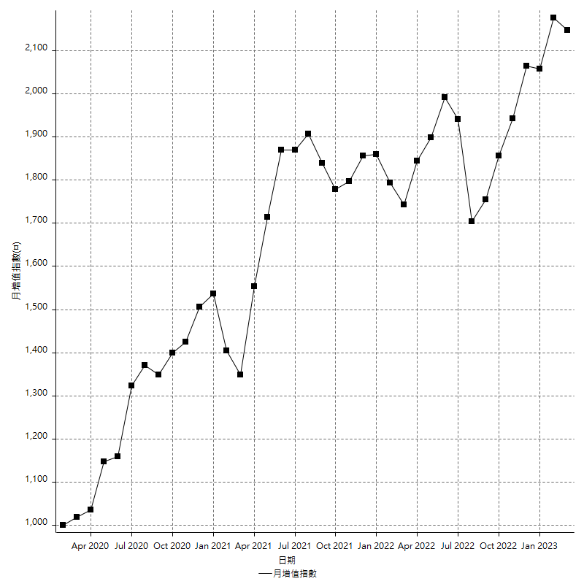
策略績效總結果

 | 所有交易 | 多單 | 空單
淨利 | 228000 | -18800 | 246800
毛利 | 1282800 | 6400 | 1276400
毛損 | -1054800 | -25200 | -1029600
調整後淨利 | 41980.609773 | -39749.226784 | 62174.170362
調整後毛利 | 1184987.417 | 0 | 1178791.2524
調整後毛損 | -1143006.8072 | -39749.226784 | -1116617.0821
特定淨利 | 2400 | -18800 | 21200
特定毛利 | 1057200 | 6400 | 1050800
特定毛損 | -1054800 | -25200 | -1029600
帳戶所需金額 | 72600 | 18800 | 72600
帳戶報酬 | 314.04958678 | -100 | 339.94490358
初始資本報酬 | 114 | -9.4 | 123.4
最大策略虧損 | -80400 | -18800 | -80400
最大策略虧損 (%) | -19.560741249 | -9.4 | -18.619731357
最大平倉交易虧損 | -72600 | -18800 | -72600
最大平倉交易虧損 (%) | -17.855386129 | -9.4 | -17.06629055
最大的策略虧損報酬 | 2.8358208955 | -1 | 3.0696517413
獲利因子 | 1.2161547213 | -0.25396825397 | 1.2397047397
調整獲利因子 | 1.0367282238 | 0 | 1.055680834
特定獲利因子 | 1.0022753129 | -0.25396825397 | 1.0205905206
最大持有契約數量 | 1 | 1 | 1
滑價支付 | 60400 | 1200 | 59200
佣金支付 | 0 | 0 | 0
未平倉部位損益 | n/a | n/a | n/a
年報酬率 | 37.011748686 | -3.0518459443 | 40.06359463
月報酬率 | 3.0843123905 | -0.25432049535 | 3.3386328858
買進持有績效 | 71211.34461 | 65762.598359 | 71211.34461
平均月報酬 | 6000
月報酬的標準差 | 17516.818173

績效比率

成長潛力比(Upside Potential Ratio) | 39.725364511
夏普比率 | 0.38965266633
索丁諾比率 | 0.60300747186
Fouse 比率 | 0.018391984184
Calmar 比率 | 0.0055291576674
Sterling 比率 | 0.0019522655578
淨利/最大損失百分比 | 2714.2857143
淨利/最大交易績效拉回百分比 | 2850
淨利/最大策略績效拉回百分比 | 283.58208955
特定淨利/最大損失百分比 | 28.571428571
特定淨利/最大交易績效拉回百分比 | 30
特定淨利/最大策略績效拉回百分比 | 2.9850746269
調整後淨利/最大損失百分比 | 499.76916397
調整後淨利/最大交易績效拉回百分比 | 524.75762216
調整後淨利/最大策略績效拉回百分比 | 52.214688773

時間分析

交易期間 | 3 Yrs, 1 Mth, 3 Dys, 11 Mins
策略在市場的時間 | 10 Dys, 5 Hrs, 42 Mins
策略在市場的時間百分比 | 0.90999382103
最長的持平期間 | 28 Dys, 21 Hrs, 10 Mins
最大獲利日期 | 2021-05-19
最大虧損日期 | 2020-02-12
最大策略虧損日期 | 7/28/22
最大平倉交易虧損日期 | 7/28/22

詳細權益曲線

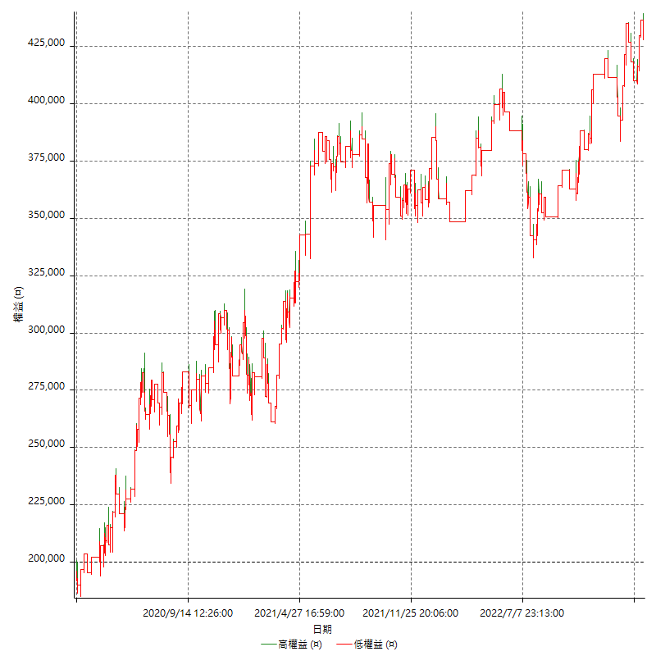

詳細權益曲線及績效拉回

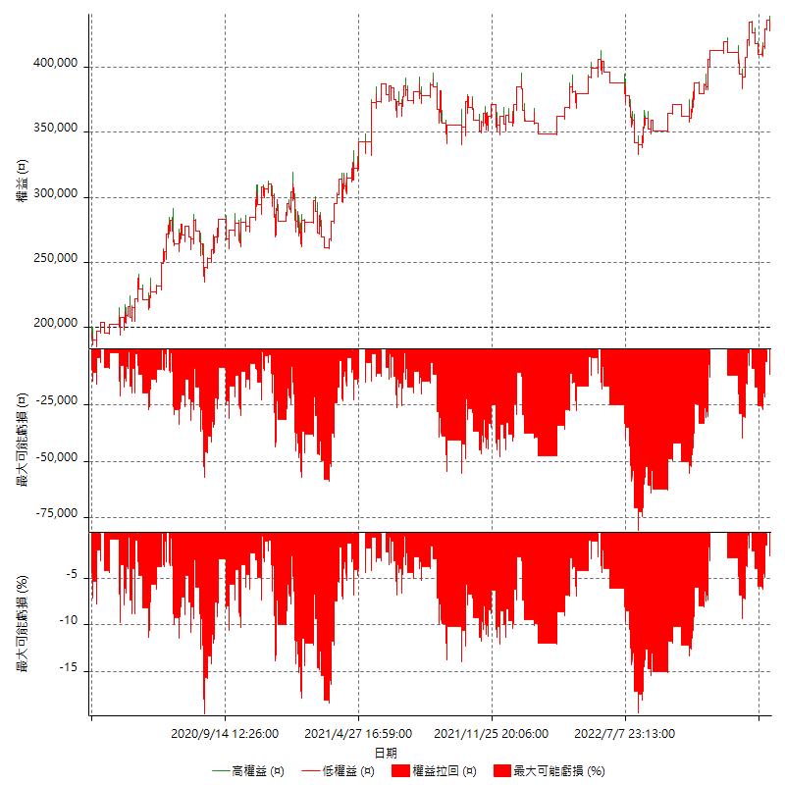

多單詳細權益曲線

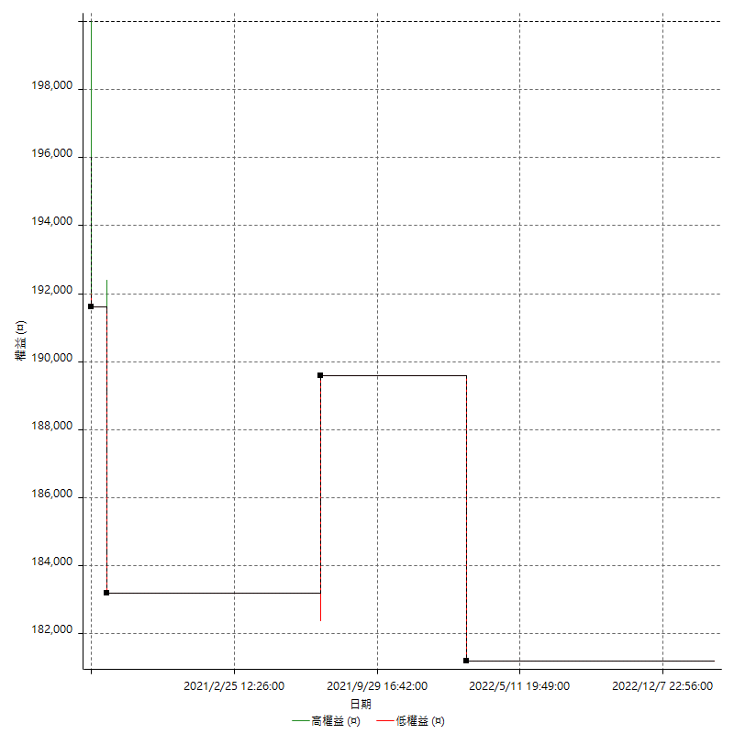

空單詳細權益曲線

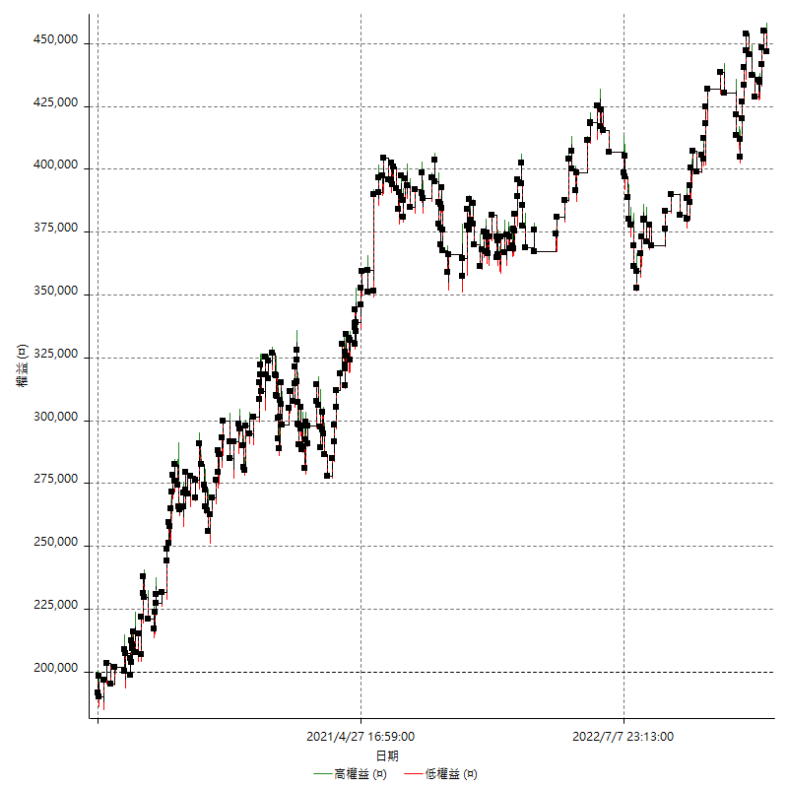

權益增加 & 拉回

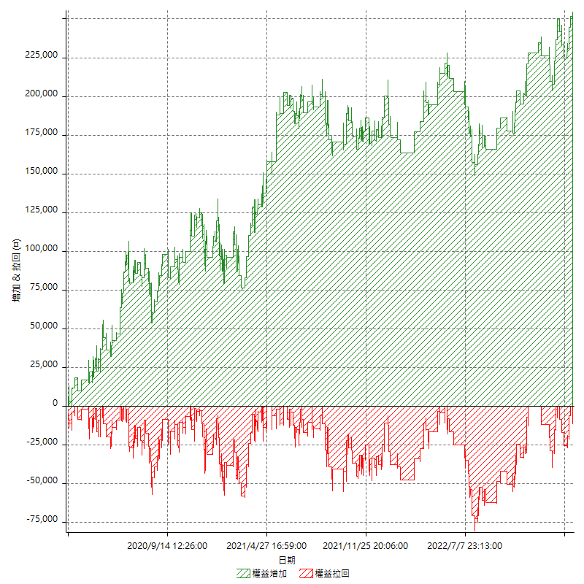

權益增加 & 拉回(%)

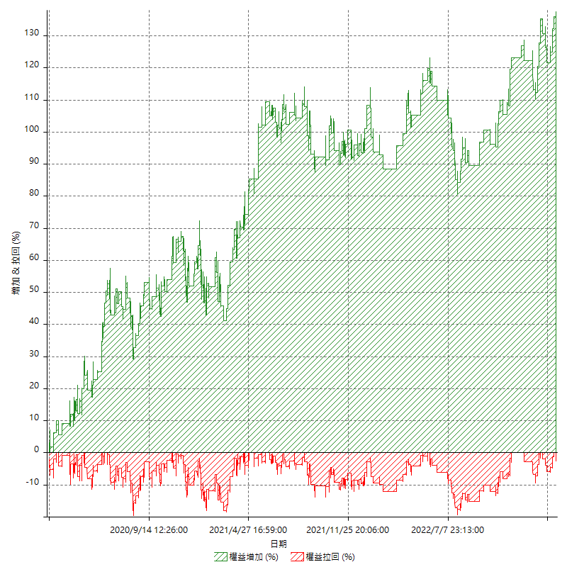

平倉權益曲線

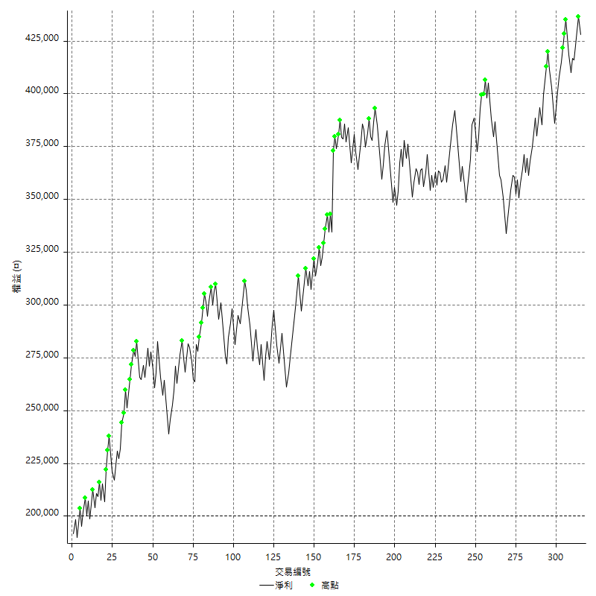

平倉權益曲線及績效拉回

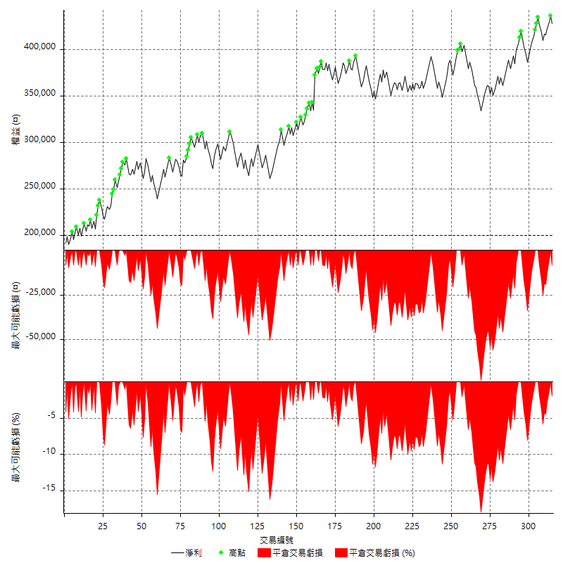

買進持有績效



月增值指數

交易分析
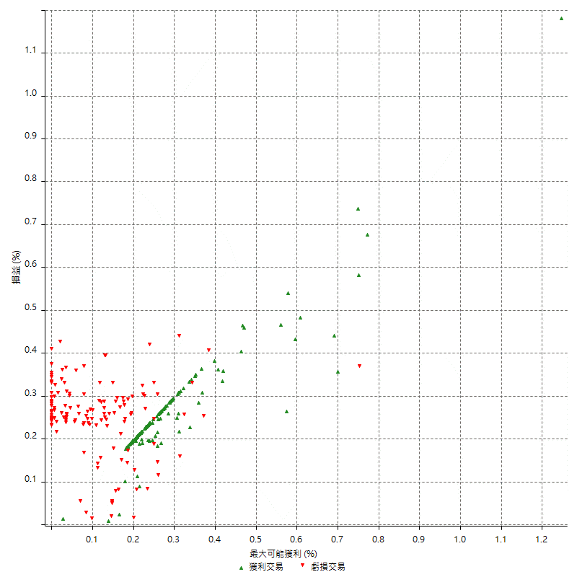
總交易分析

 | 所有交易 | 多單 | 空單
交易總次數 | 315 | 4 | 311
未平倉交易總數量 | 0 | 0 | 0
獲利交易次數 | 172 | 1 | 171
虧損交易次數 | 143 | 3 | 140
勝率 | 54.603174603 | 25 | 54.98392283
平均交易(獲利 & 虧損) | 723.80952381 | -4700 | 793.56913183
平均獲利交易 | 7458.1395349 | 6400 | 7464.3274854
平均虧損交易 | -7376.2237762 | -8400 | -7354.2857143
平均獲利/平均虧損 比率 | 1.0111053787 | -0.7619047619 | 1.0149629448
最大的交易獲利 | 38400 | 6400 | 38400
最大的交易虧損 | -8400 | -8400 | -8400
平倉交易的平均K棒數 | 3.5 | 2.3 | 3.5
獲利平倉交易的平均K棒數 | 3.1 | 2 | 3.1
虧損平倉交易的平均K棒數 | 4 | 2.3 | 4
平倉交易間的平均K棒數 | n/a | n/a | n/a
獲利平倉交易間的平均K棒數 | 301.5 | 52389 | 303.3
虧損平倉交易間的平均K棒數 | 362.4 | 17461.3 | 370.2

極端交易

 | 全部 | 正 | 負
1 Std. Deviation of Avg. Trade | 7912.1794828 | 3231.1881151 | 2203.0055667
平均交易金額 +1標準差 | 8635.9890066 | 10689.32765 | -5173.2182095
平均交易金額 -1標準差 | -7188.369959 | 4226.9514197 | -9579.229343
極端交易次數 | 15 | 15 | 0
極端交易損益比 |  | 225600

最大獲利/最大虧損

 | 最大可能獲利 | 最大可能虧損
最大值 | 40400 | -8000
最大值日期 | 2021-05-19 | 2020-02-12
平均值 | 5771.4285714 | -5031.7460317
最大值 (%) | 1.2462981244 | -0.4158004158
最大值 (%) 日期 | 2021-05-19 | 2020-03-26
平均值 (%) | 0.19932653603 | -0.17163856759
1標準差 | 4240.3666983 | 2947.6550864
平均交易金額 +1標準差 | 10011.79527 | -2084.0909453
平均交易金額 -1標準差 | 1531.0618731 | -7979.4011182

交易序列分析

Z值 | -0.18954433357
信賴界限 | 0.15033435823
策略精確預期 | 723.80952381
最大連續獲利交易次數 | 7
最大連續虧損交易次數 | 7
最大連續獲利金額 | 52600
最大連續虧損金額 | -52600
最大連續獲利 (%) | 20.137825421
最大連續虧損 (%) | -13.605794102

交易序列統計量

連續獲利 | 序列編號 | 序列的平均獲利 | 下筆交易的平均虧損
1 | 28 | 7621.4285714 | -7128.5714286
2 | 25 | 7488 | -7376
3 | 11 | 7696.969697 | -7509.0909091
4 | 8 | 7243.75 | -6100
5 | 3 | 7173.3333333 | -8000
7 | 2 | 7257.1428571 | -8400
連續虧損 | 序列編號 | 序列的平均虧損 | 下筆交易的平均獲利
1 | 42 | -7300 | 7852.3809524
2 | 19 | -6863.1578947 | 7031.5789474
3 | 9 | -7970.3703704 | 6844.4444444
4 | 6 | -7575 | 9566.6666667
5 | 1 | -7560 | 8000
7 | 1 | -7514.2857143 | 6800

總交易

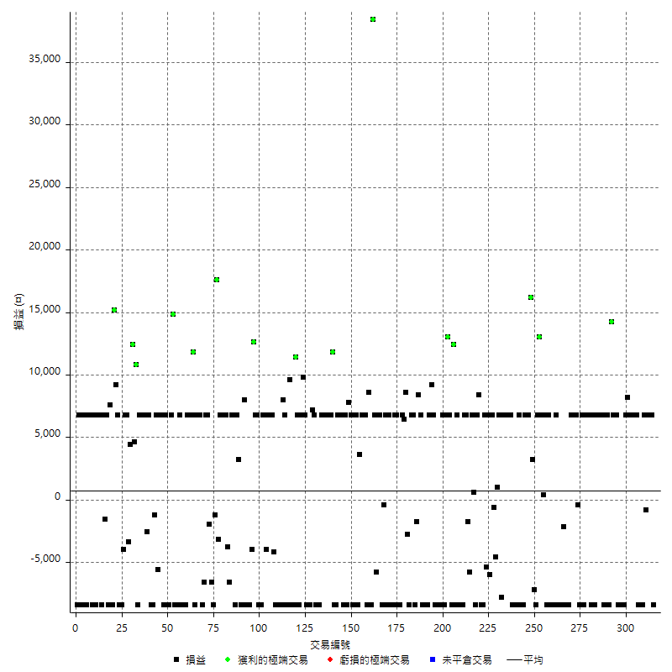

獲利交易

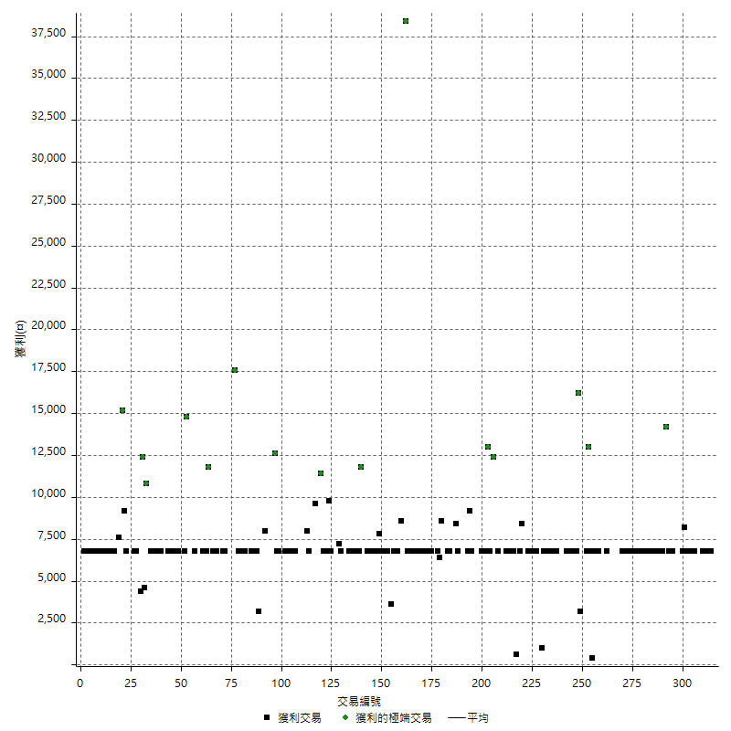

虧損交易

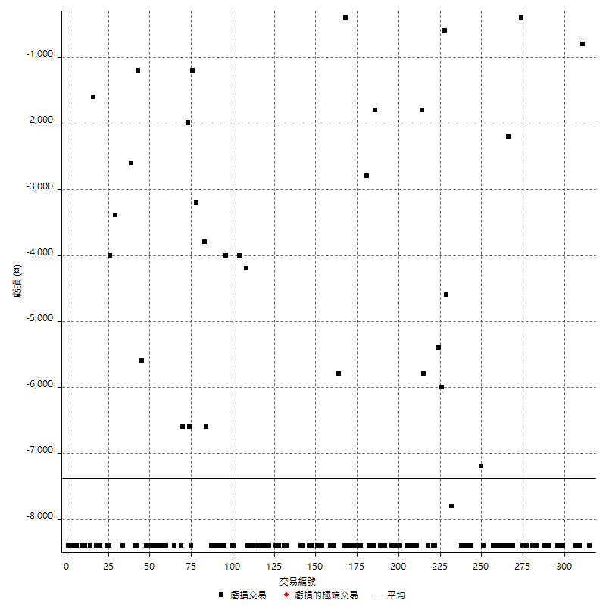

最大可能虧損

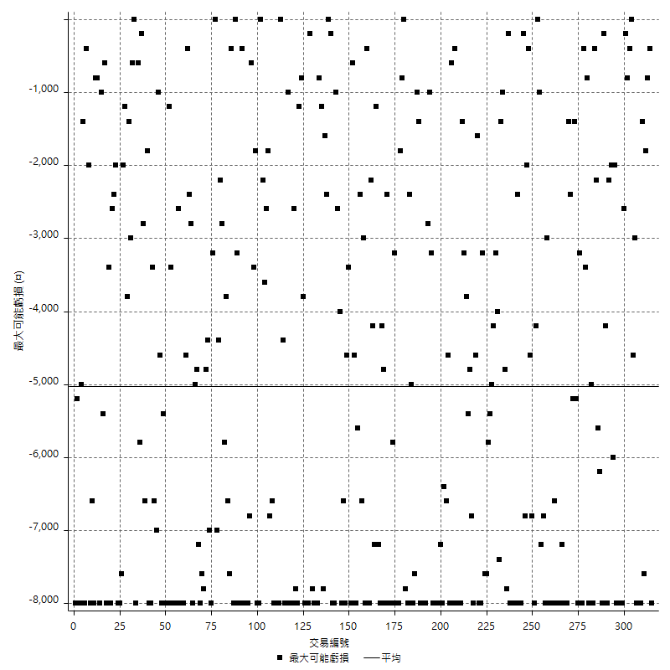

虧損的損益

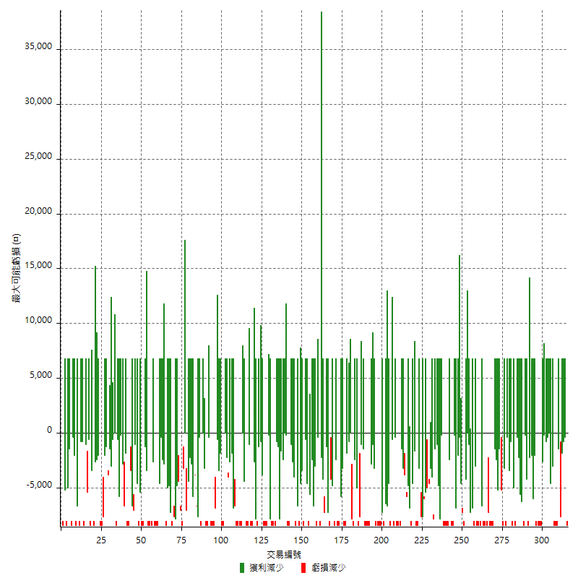

最大虧損幅度

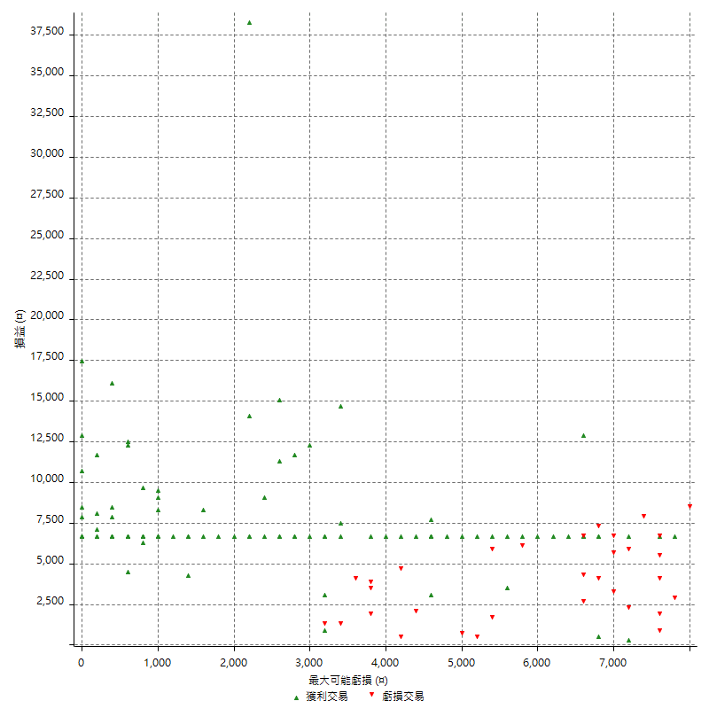

最大虧損幅度 (%)

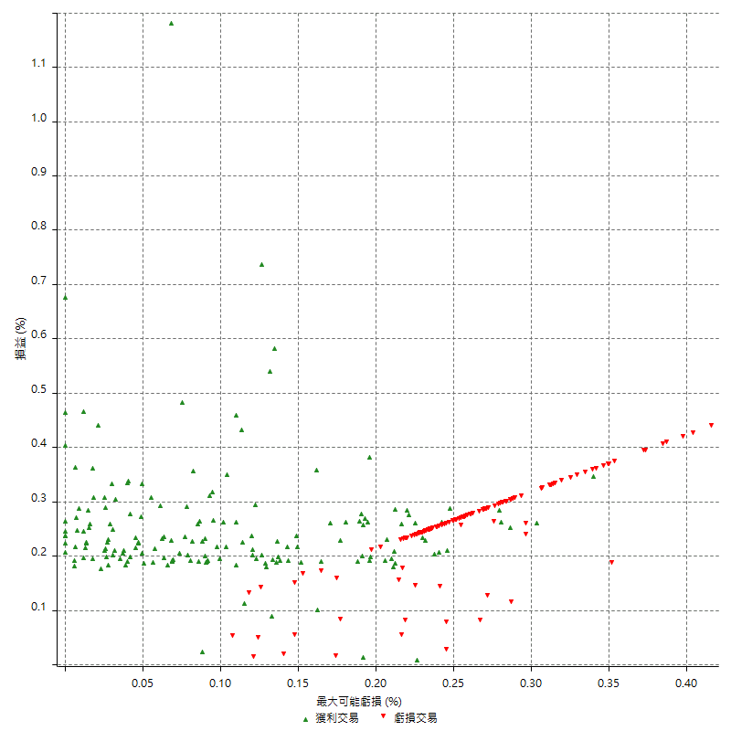

最大可能獲利

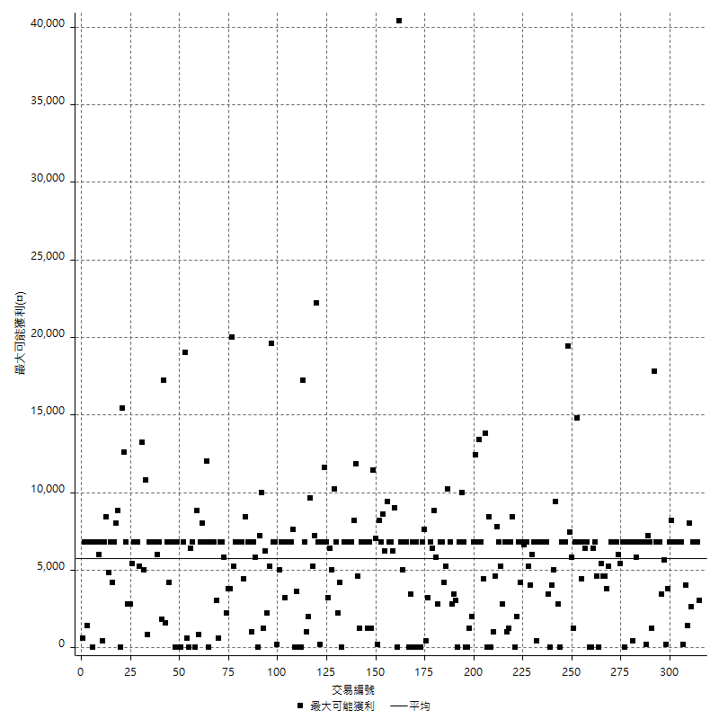

獲利的損益

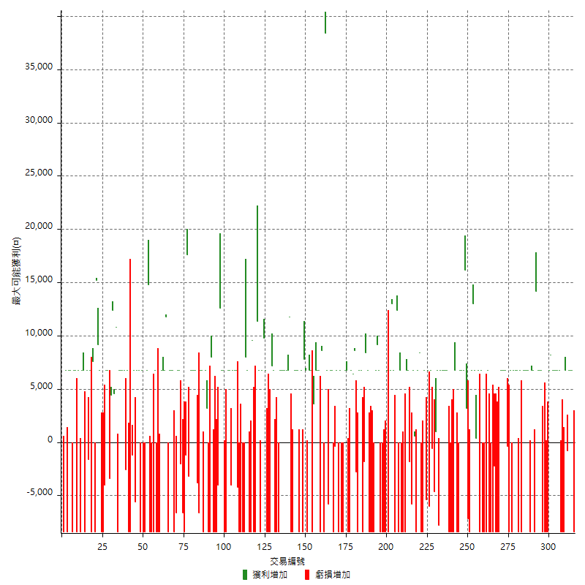

最大獲利幅度

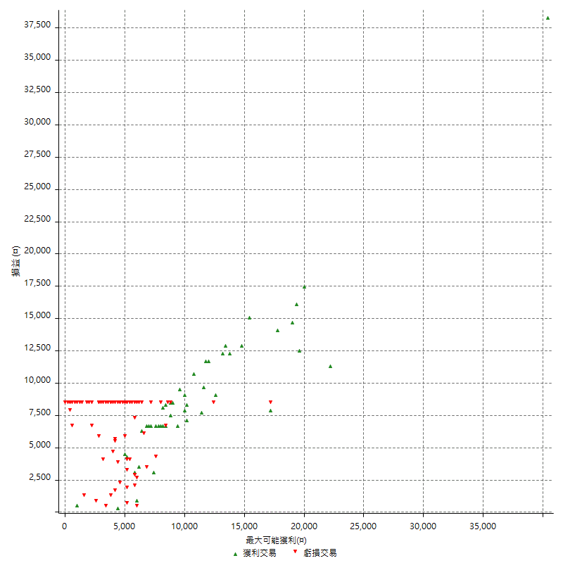

最大獲利幅度 (%)

週期性分析
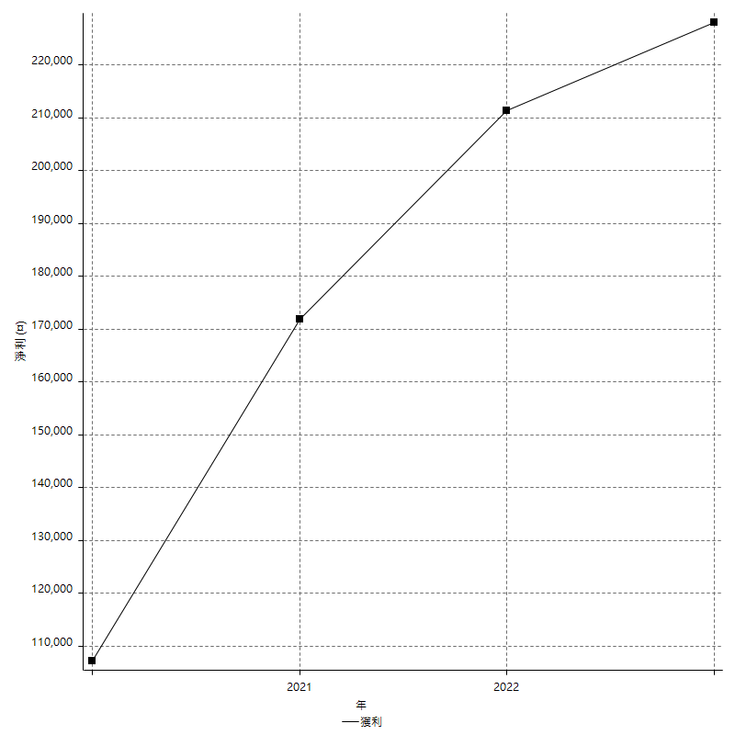
Daily Period Analysis

期間 | 獲利(¤) | 獲利(%) | 毛利 | 毛損 | 交易次數 | 勝率
2023-03-07 | -8400 | -1.9248395967 | 0 | -8400 | 1 | 0
2023-03-02 | 6800 | 1.582867784 | 6800 | 0 | 1 | 100
2023-02-24 | 13600 | 3.2692307692 | 13600 | 0 | 2 | 100
2023-02-21 | 6000 | 1.4634146341 | 6800 | -800 | 2 | 50
2023-02-14 | -8400 | -2.0076481836 | 0 | -8400 | 1 | 0
2023-02-09 | -8400 | -1.9681349578 | 0 | -8400 | 1 | 0
2023-02-03 | -8400 | -1.9301470588 | 0 | -8400 | 1 | 0
2023-01-31 | 13600 | 3.2258064516 | 13600 | 0 | 2 | 100
2023-01-17 | 13600 | 3.3333333333 | 13600 | 0 | 2 | 100
2023-01-13 | 15000 | 3.8167938931 | 15000 | 0 | 2 | 100
2023-01-10 | -1600 | -0.40547389762 | 6800 | -8400 | 2 | 50
2023-01-04 | -16800 | -4.0836169178 | 0 | -16800 | 2 | 0
2022-12-15 | -8400 | -2.0009528347 | 0 | -8400 | 1 | 0
2022-12-09 | 6800 | 1.6464891041 | 6800 | 0 | 1 | 100
2022-11-18 | 6800 | 1.674052191 | 6800 | 0 | 1 | 100
2022-11-16 | 21000 | 5.4517133956 | 21000 | 0 | 2 | 100
2022-11-14 | -1600 | -0.41365046536 | 6800 | -8400 | 2 | 50
2022-11-10 | 6800 | 1.7894736842 | 6800 | 0 | 1 | 100
2022-11-02 | -8400 | -2.1627188465 | 0 | -8400 | 1 | 0
2022-10-26 | 6800 | 1.7819706499 | 6800 | 0 | 1 | 100
2022-10-24 | 6800 | 1.8143009605 | 6800 | 0 | 1 | 100
2022-10-21 | 13600 | 3.765227021 | 13600 | 0 | 2 | 100
2022-10-18 | -1600 | -0.44101433297 | 6800 | -8400 | 2 | 50
2022-10-05 | -8400 | -2.2629310345 | 0 | -8400 | 1 | 0
2022-09-21 | 6800 | 1.8660812294 | 6800 | 0 | 1 | 100
2022-09-13 | 13600 | 3.8768529076 | 13600 | 0 | 2 | 100
2022-08-19 | -8400 | -2.3385300668 | 0 | -8400 | 1 | 0
2022-08-17 | 6800 | 1.9296254257 | 6800 | 0 | 1 | 100
2022-08-12 | -8400 | -2.3281596452 | 0 | -8400 | 1 | 0
2022-08-08 | 6400 | 1.8058690745 | 6800 | -400 | 2 | 50
2022-08-04 | 6800 | 1.9562715765 | 6800 | 0 | 1 | 100
2022-08-03 | 6800 | 1.9953051643 | 6800 | 0 | 1 | 100
2022-07-28 | -1600 | -0.46728971963 | 6800 | -8400 | 2 | 50
2022-07-22 | -16800 | -4.6770601336 | 0 | -16800 | 2 | 0
2022-07-19 | -2200 | -0.60874377421 | 0 | -2200 | 1 | 0
2022-07-15 | -8400 | -2.2714981071 | 0 | -8400 | 1 | 0
2022-07-14 | -8400 | -2.221047065 | 0 | -8400 | 1 | 0
2022-07-08 | -1600 | -0.42127435492 | 6800 | -8400 | 2 | 50
2022-07-07 | -8400 | -2.1638330757 | 0 | -8400 | 1 | 0
2022-06-15 | -8400 | -2.1180030257 | 0 | -8400 | 1 | 0
2022-06-06 | -8400 | -2.0740740741 | 0 | -8400 | 1 | 0
2022-06-01 | 6800 | 1.7076845806 | 6800 | 0 | 1 | 100
2022-05-31 | -8400 | -2.0659124447 | 0 | -8400 | 1 | 0
2022-05-26 | 6800 | 1.7008504252 | 6800 | 0 | 1 | 100
2022-05-16 | 7200 | 1.8339276617 | 7200 | 0 | 2 | 100
2022-05-11 | 13000 | 3.4246575342 | 13000 | 0 | 1 | 100
2022-04-21 | 6800 | 1.8240343348 | 6800 | 0 | 1 | 100
2022-04-20 | -8400 | -2.203567681 | 0 | -8400 | 1 | 0
2022-04-14 | -4000 | -1.0384215992 | 3200 | -7200 | 2 | 50
2022-04-11 | 16200 | 4.3902439024 | 16200 | 0 | 1 | 100
2022-03-31 | 6800 | 1.8774157924 | 6800 | 0 | 1 | 100
2022-03-18 | 13600 | 3.901319564 | 13600 | 0 | 2 | 100
2022-02-17 | -8400 | -2.3529411765 | 0 | -8400 | 1 | 0
2022-02-10 | -1600 | -0.44617958728 | 6800 | -8400 | 2 | 50
2022-01-18 | -8400 | -2.2888283379 | 0 | -8400 | 1 | 0
2022-01-13 | -16800 | -4.3772798332 | 0 | -16800 | 2 | 0
2022-01-12 | -1600 | -0.4151530877 | 6800 | -8400 | 2 | 50
2022-01-05 | 13600 | 3.657880581 | 13600 | 0 | 2 | 100
2021-12-30 | 13600 | 3.7967615857 | 13600 | 0 | 2 | 100
2021-12-29 | -1000 | -0.27839643653 | 6800 | -7800 | 2 | 50
2021-12-28 | 1000 | 0.27917364601 | 1000 | 0 | 1 | 100
2021-12-22 | -5200 | -1.4309301046 | 0 | -5200 | 2 | 0
2021-12-17 | 6800 | 1.9068984857 | 6800 | 0 | 1 | 100
2021-12-15 | -6000 | -1.6547159404 | 0 | -6000 | 1 | 0
2021-12-08 | 6800 | 1.9111860596 | 6800 | 0 | 1 | 100
2021-12-03 | 1400 | 0.39503386005 | 6800 | -5400 | 2 | 50
2021-12-02 | -16800 | -4.525862069 | 0 | -16800 | 2 | 0
2021-11-25 | 8400 | 2.3153252481 | 8400 | 0 | 1 | 100
2021-11-19 | 6800 | 1.9101123596 | 6800 | 0 | 1 | 100
2021-11-18 | -8400 | -2.3051591658 | 0 | -8400 | 1 | 0
2021-11-17 | 7400 | 2.0728291317 | 7400 | 0 | 2 | 100
2021-11-16 | -7600 | -2.0844761382 | 0 | -7600 | 2 | 0
2021-11-12 | 6800 | 1.9005030743 | 6800 | 0 | 1 | 100
2021-11-10 | 6800 | 1.9373219373 | 6800 | 0 | 1 | 100
2021-11-08 | -8400 | -2.3372287145 | 0 | -8400 | 1 | 0
2021-10-28 | -8400 | -2.2838499184 | 0 | -8400 | 1 | 0
2021-10-27 | -1600 | -0.43313481321 | 6800 | -8400 | 2 | 50
2021-10-21 | -8400 | -2.2233986236 | 0 | -8400 | 1 | 0
2021-10-20 | 4000 | 1.0700909577 | 12400 | -8400 | 2 | 50
2021-10-18 | 19800 | 5.593220339 | 19800 | 0 | 2 | 100
2021-10-08 | -1600 | -0.44994375703 | 6800 | -8400 | 2 | 50
2021-09-14 | 6800 | 1.9495412844 | 6800 | 0 | 1 | 100
2021-09-13 | -8400 | -2.3516237402 | 0 | -8400 | 1 | 0
2021-09-06 | -16800 | -4.4919786096 | 0 | -16800 | 2 | 0
2021-09-03 | -8400 | -2.1966527197 | 0 | -8400 | 1 | 0
2021-09-02 | 16000 | 4.3668122271 | 16000 | 0 | 2 | 100
2021-09-01 | -1600 | -0.4347826087 | 6800 | -8400 | 2 | 50
2021-08-30 | -16800 | -4.3659043659 | 0 | -16800 | 2 | 0
2021-08-24 | -1600 | -0.41407867495 | 6800 | -8400 | 2 | 50
2021-08-19 | 8400 | 2.2222222222 | 8400 | 0 | 1 | 100
2021-08-05 | -1800 | -0.47393364929 | 0 | -1800 | 1 | 0
2021-08-03 | -1600 | -0.41950707918 | 6800 | -8400 | 2 | 50
2021-07-23 | 6800 | 1.8152696209 | 6800 | 0 | 1 | 100
2021-07-15 | -8400 | -2.1932114883 | 0 | -8400 | 1 | 0
2021-07-12 | -2800 | -0.72576464489 | 0 | -2800 | 1 | 0
2021-07-08 | 8600 | 2.2799575822 | 8600 | 0 | 1 | 100
2021-07-07 | 6400 | 1.7259978425 | 6400 | 0 | 1 | 100
2021-07-06 | -1600 | -0.42964554243 | 6800 | -8400 | 2 | 50
2021-07-01 | -1600 | -0.42780748663 | 6800 | -8400 | 2 | 50
2021-06-29 | 6800 | 1.8518518519 | 6800 | 0 | 1 | 100
2021-06-28 | -8400 | -2.2364217252 | 0 | -8400 | 1 | 0
2021-06-24 | -8400 | -2.1875 | 0 | -8400 | 1 | 0
2021-06-18 | -1600 | -0.41493775934 | 6800 | -8400 | 2 | 50
2021-06-16 | 6400 | 1.6877637131 | 6800 | -400 | 2 | 50
2021-06-10 | -8400 | -2.1671826625 | 0 | -8400 | 1 | 0
2021-06-02 | 13600 | 3.6363636364 | 13600 | 0 | 2 | 100
2021-05-26 | 1000 | 0.26809651475 | 6800 | -5800 | 2 | 50
2021-05-19 | 30000 | 8.7463556851 | 38400 | -8400 | 2 | 50
2021-05-10 | 200 | 0.058343057176 | 8600 | -8400 | 2 | 50
2021-04-28 | 6800 | 2.0238095238 | 6800 | 0 | 1 | 100
2021-04-27 | 13600 | 4.2183622829 | 13600 | 0 | 2 | 100
2021-04-20 | -4800 | -1.466992665 | 3600 | -8400 | 2 | 50
2021-04-19 | 13600 | 4.3367346939 | 13600 | 0 | 2 | 100
2021-04-16 | -1600 | -0.5076142132 | 6800 | -8400 | 2 | 50
2021-04-09 | -600 | -0.18999366688 | 7800 | -8400 | 2 | 50
2021-04-08 | 6800 | 2.2006472492 | 6800 | 0 | 1 | 100
2021-04-01 | -1600 | -0.51513200258 | 6800 | -8400 | 2 | 50
2021-03-31 | 13600 | 4.5791245791 | 13600 | 0 | 2 | 100
2021-03-30 | -16800 | -5.3537284895 | 0 | -16800 | 2 | 0
2021-03-25 | 11800 | 3.9072847682 | 11800 | 0 | 1 | 100
2021-03-23 | 6800 | 2.3035230352 | 6800 | 0 | 1 | 100
2021-03-17 | 13600 | 4.8295454545 | 13600 | 0 | 2 | 100
2021-03-12 | 13600 | 5.0746268657 | 13600 | 0 | 2 | 100
2021-03-10 | 6800 | 2.6033690658 | 6800 | 0 | 1 | 100
2021-03-03 | -8400 | -3.115727003 | 0 | -8400 | 1 | 0
2021-02-24 | -8400 | -3.0215827338 | 0 | -8400 | 1 | 0
2021-02-23 | -8400 | -2.9329608939 | 0 | -8400 | 1 | 0
2021-02-22 | 14000 | 5.1395007342 | 14000 | 0 | 2 | 100
2021-02-18 | -16800 | -5.8091286307 | 0 | -16800 | 2 | 0
2021-02-05 | -8400 | -2.8225806452 | 0 | -8400 | 1 | 0
2021-02-03 | 16600 | 5.9074733096 | 16600 | 0 | 2 | 100
2021-01-20 | -1600 | -0.56617126681 | 6800 | -8400 | 2 | 50
2021-01-15 | 18200 | 6.8835098336 | 18200 | 0 | 2 | 100
2021-01-14 | -8400 | -3.0791788856 | 0 | -8400 | 1 | 0
2021-01-12 | 1200 | 0.44182621502 | 9600 | -8400 | 2 | 50
2021-01-11 | -8400 | -3 | 0 | -8400 | 1 | 0
2021-01-08 | -1600 | -0.56818181818 | 6800 | -8400 | 2 | 50
2021-01-06 | -400 | -0.14184397163 | 8000 | -8400 | 2 | 50
2021-01-05 | -16800 | -5.6224899598 | 0 | -16800 | 2 | 0
2021-01-04 | -8400 | -2.734375 | 0 | -8400 | 1 | 0
2020-12-31 | 2600 | 0.85357846356 | 6800 | -4200 | 2 | 50
2020-12-29 | 13600 | 4.6735395189 | 13600 | 0 | 2 | 100
2020-12-25 | -4000 | -1.3559322034 | 0 | -4000 | 1 | 0
2020-12-22 | 6800 | 2.3594725885 | 6800 | 0 | 1 | 100
2020-12-21 | 6800 | 2.4164889837 | 6800 | 0 | 1 | 100
2020-12-09 | -8400 | -2.8985507246 | 0 | -8400 | 1 | 0
2020-12-08 | -1600 | -0.54907343857 | 6800 | -8400 | 2 | 50
2020-12-07 | 19400 | 7.1323529412 | 19400 | 0 | 2 | 100
2020-12-04 | -4000 | -1.4492753623 | 0 | -4000 | 1 | 0
2020-12-03 | -8400 | -2.9535864979 | 0 | -8400 | 1 | 0
2020-12-02 | -16800 | -5.577689243 | 0 | -16800 | 2 | 0
2020-11-30 | -400 | -0.13262599469 | 8000 | -8400 | 2 | 50
2020-11-27 | -8400 | -2.7096774194 | 0 | -8400 | 1 | 0
2020-11-24 | 3200 | 1.0430247718 | 3200 | 0 | 1 | 100
2020-11-17 | -1600 | -0.51880674449 | 6800 | -8400 | 2 | 50
2020-11-12 | 13600 | 4.6132971506 | 13600 | 0 | 2 | 100
2020-11-06 | -6600 | -2.1897810219 | 0 | -6600 | 1 | 0
2020-11-05 | 3000 | 1.0053619303 | 6800 | -3800 | 2 | 50
2020-11-04 | 13600 | 4.7752808989 | 13600 | 0 | 2 | 100
2020-10-26 | 6800 | 2.4460431655 | 6800 | 0 | 1 | 100
2020-10-20 | -3200 | -1.1379800853 | 0 | -3200 | 1 | 0
2020-10-13 | 17600 | 6.6767830046 | 17600 | 0 | 1 | 100
2020-10-12 | -1200 | -0.45317220544 | 0 | -1200 | 1 | 0
2020-10-08 | -8400 | -3.074670571 | 0 | -8400 | 1 | 0
2020-10-07 | -6600 | -2.3588277341 | 0 | -6600 | 1 | 0
2020-09-29 | 4800 | 1.7454545455 | 6800 | -2000 | 2 | 50
2020-09-21 | 6800 | 2.5354213274 | 6800 | 0 | 1 | 100
2020-09-15 | -15000 | -5.2966101695 | 0 | -15000 | 2 | 0
2020-09-03 | 6800 | 2.4602026049 | 6800 | 0 | 1 | 100
2020-09-02 | 6800 | 2.5222551929 | 6800 | 0 | 1 | 100
2020-08-27 | 6800 | 2.5875190259 | 6800 | 0 | 1 | 100
2020-08-26 | 3400 | 1.3107170393 | 11800 | -8400 | 2 | 50
2020-08-24 | 6800 | 2.6920031671 | 6800 | 0 | 1 | 100
2020-08-18 | 6800 | 2.7664768104 | 6800 | 0 | 1 | 100
2020-08-13 | 6800 | 2.8451882845 | 6800 | 0 | 1 | 100
2020-08-11 | -16800 | -6.5676309617 | 0 | -16800 | 2 | 0
2020-08-10 | -8400 | -3.1794095382 | 0 | -8400 | 1 | 0
2020-08-06 | -1600 | -0.60195635816 | 6800 | -8400 | 2 | 50
2020-08-05 | -8400 | -3.0634573304 | 0 | -8400 | 1 | 0
2020-07-30 | -8400 | -2.9723991507 | 0 | -8400 | 1 | 0
2020-07-28 | 14800 | 5.5265123226 | 14800 | 0 | 1 | 100
2020-07-22 | -1600 | -0.59391239792 | 6800 | -8400 | 2 | 50
2020-07-20 | -8400 | -3.0237580994 | 0 | -8400 | 1 | 0
2020-07-14 | 6800 | 2.5092250923 | 6800 | 0 | 1 | 100
2020-07-09 | -8400 | -3.0064423765 | 0 | -8400 | 1 | 0
2020-07-07 | 13600 | 5.1166290444 | 13600 | 0 | 2 | 100
2020-07-03 | 1200 | 0.45351473923 | 6800 | -5600 | 2 | 50
2020-06-24 | -1200 | -0.45146726862 | 0 | -1200 | 1 | 0
2020-06-23 | -8400 | -3.0634573304 | 0 | -8400 | 1 | 0
2020-06-22 | -8400 | -2.9723991507 | 0 | -8400 | 1 | 0
2020-06-17 | 4200 | 1.5086206897 | 6800 | -2600 | 2 | 50
2020-06-15 | 6800 | 2.5036818851 | 6800 | 0 | 1 | 100
2020-06-11 | 13600 | 5.2713178295 | 13600 | 0 | 2 | 100
2020-06-09 | 6800 | 2.7070063694 | 6800 | 0 | 1 | 100
2020-06-08 | 2400 | 0.96463022508 | 10800 | -8400 | 2 | 50
2020-06-04 | 17000 | 7.3339085418 | 17000 | 0 | 2 | 100
2020-05-27 | 4400 | 1.9349164468 | 4400 | 0 | 1 | 100
2020-05-19 | 3400 | 1.5178571429 | 6800 | -3400 | 2 | 50
2020-05-18 | 6800 | 3.1307550645 | 6800 | 0 | 1 | 100
2020-05-15 | -4000 | -1.808318264 | 0 | -4000 | 1 | 0
2020-05-06 | -8400 | -3.6585365854 | 0 | -8400 | 1 | 0
2020-04-29 | -8400 | -3.5294117647 | 0 | -8400 | 1 | 0
2020-04-28 | 16000 | 7.2072072072 | 16000 | 0 | 2 | 100
2020-04-23 | 6800 | 3.1598513011 | 15200 | -8400 | 2 | 50
2020-04-20 | 7600 | 3.6608863198 | 7600 | 0 | 1 | 100
2020-04-15 | -8400 | -3.8888888889 | 0 | -8400 | 1 | 0
2020-04-13 | 6800 | 3.2504780115 | 6800 | 0 | 1 | 100
2020-04-09 | 5200 | 2.5490196078 | 6800 | -1600 | 2 | 50
2020-04-08 | -1600 | -0.77821011673 | 6800 | -8400 | 2 | 50
2020-04-07 | -1600 | -0.7722007722 | 6800 | -8400 | 2 | 50
2020-03-27 | 6800 | 3.3932135729 | 6800 | 0 | 1 | 100
2020-03-26 | -1600 | -0.79207920792 | 6800 | -8400 | 2 | 50
2020-03-11 | 6800 | 3.4836065574 | 6800 | 0 | 1 | 100
2020-03-04 | -8400 | -4.1257367387 | 0 | -8400 | 1 | 0
2020-02-26 | 6800 | 3.4552845528 | 6800 | 0 | 1 | 100
2020-02-20 | 6800 | 3.5789473684 | 6800 | 0 | 1 | 100
2020-02-13 | -1600 | -0.83507306889 | 6800 | -8400 | 2 | 50
2020-02-12 | -8400 | -4.2 | 0 | -8400 | 1 | 0

Daily Rolling Period Analysis

期間 | 獲利(¤) | 獲利(%) | 毛利 | 毛損 | 交易次數 | 勝率
當日 - 2023/3/7 | -8400 | -0.30373155916 | 0 | -8400 | 1 | 0
2023/3/6 - 2023/3/7 | -8400 | -0.30373155916 | 0 | -8400 | 1 | 0
2023/3/5 - 2023/3/7 | -8400 | -0.30373155916 | 0 | -8400 | 1 | 0
2023/3/4 - 2023/3/7 | -8400 | -0.30373155916 | 0 | -8400 | 1 | 0
2023/3/3 - 2023/3/7 | -8400 | -0.30373155916 | 0 | -8400 | 1 | 0
2023/3/2 - 2023/3/7 | -1600 | -0.058139534884 | 6800 | -8400 | 2 | 50
2023/3/1 - 2023/3/7 | -1600 | -0.058139534884 | 6800 | -8400 | 2 | 50
2023/2/28 - 2023/3/7 | -1600 | -0.058139534884 | 6800 | -8400 | 2 | 50
2023/2/27 - 2023/3/7 | -1600 | -0.058139534884 | 6800 | -8400 | 2 | 50
2023/2/26 - 2023/3/7 | -1600 | -0.058139534884 | 6800 | -8400 | 2 | 50
2023/2/25 - 2023/3/7 | -1600 | -0.058139534884 | 6800 | -8400 | 2 | 50
2023/2/24 - 2023/3/7 | 12000 | 0.44039929536 | 20400 | -8400 | 4 | 75
2023/2/23 - 2023/3/7 | 12000 | 0.44039929536 | 20400 | -8400 | 4 | 75
2023/2/22 - 2023/3/7 | 12000 | 0.44039929536 | 20400 | -8400 | 4 | 75
2023/2/21 - 2023/3/7 | 18000 | 0.6639126586 | 27200 | -9200 | 6 | 66.666666667
2023/2/20 - 2023/3/7 | 18000 | 0.6639126586 | 27200 | -9200 | 6 | 66.666666667
2023/2/19 - 2023/3/7 | 18000 | 0.6639126586 | 27200 | -9200 | 6 | 66.666666667
2023/2/18 - 2023/3/7 | 18000 | 0.6639126586 | 27200 | -9200 | 6 | 66.666666667
2023/2/17 - 2023/3/7 | 18000 | 0.6639126586 | 27200 | -9200 | 6 | 66.666666667
2023/2/16 - 2023/3/7 | 18000 | 0.6639126586 | 27200 | -9200 | 6 | 66.666666667
2023/2/15 - 2023/3/7 | 18000 | 0.6639126586 | 27200 | -9200 | 6 | 66.666666667
2023/2/14 - 2023/3/7 | 9600 | 0.35408675125 | 27200 | -17600 | 7 | 57.142857143
2023/2/13 - 2023/3/7 | 9600 | 0.35408675125 | 27200 | -17600 | 7 | 57.142857143
2023/2/12 - 2023/3/7 | 9600 | 0.35408675125 | 27200 | -17600 | 7 | 57.142857143
2023/2/11 - 2023/3/7 | 9600 | 0.35408675125 | 27200 | -17600 | 7 | 57.142857143
2023/2/10 - 2023/3/7 | 9600 | 0.35408675125 | 27200 | -17600 | 7 | 57.142857143
2023/2/9 - 2023/3/7 | 1200 | 0.044260843907 | 27200 | -26000 | 8 | 50
2023/2/8 - 2023/3/7 | 1200 | 0.044260843907 | 27200 | -26000 | 8 | 50
2023/2/7 - 2023/3/7 | 1200 | 0.044260843907 | 27200 | -26000 | 8 | 50
2023/2/6 - 2023/3/7 | 1200 | 0.044260843907 | 27200 | -26000 | 8 | 50
2023/2/5 - 2023/3/7 | 1200 | 0.044260843907 | 27200 | -26000 | 8 | 50
2023/2/4 - 2023/3/7 | 1200 | 0.044260843907 | 27200 | -26000 | 8 | 50
2023/2/3 - 2023/3/7 | -7200 | -0.26556506344 | 27200 | -34400 | 9 | 44.444444444
2023/2/2 - 2023/3/7 | -7200 | -0.26556506344 | 27200 | -34400 | 9 | 44.444444444
2023/2/1 - 2023/3/7 | -7200 | -0.26556506344 | 27200 | -34400 | 9 | 44.444444444
2023/1/31 - 2023/3/7 | 6400 | 0.23845007452 | 40800 | -34400 | 11 | 54.545454546
2023/1/30 - 2023/3/7 | 6400 | 0.23845007452 | 40800 | -34400 | 11 | 54.545454546
2023/1/29 - 2023/3/7 | 6400 | 0.23845007452 | 40800 | -34400 | 11 | 54.545454546
2023/1/28 - 2023/3/7 | 6400 | 0.23845007452 | 40800 | -34400 | 11 | 54.545454546
2023/1/27 - 2023/3/7 | 6400 | 0.23845007452 | 40800 | -34400 | 11 | 54.545454546
2023/1/26 - 2023/3/7 | 6400 | 0.23845007452 | 40800 | -34400 | 11 | 54.545454546
2023/1/25 - 2023/3/7 | 6400 | 0.23845007452 | 40800 | -34400 | 11 | 54.545454546
2023/1/24 - 2023/3/7 | 6400 | 0.23845007452 | 40800 | -34400 | 11 | 54.545454546
2023/1/23 - 2023/3/7 | 6400 | 0.23845007452 | 40800 | -34400 | 11 | 54.545454546
2023/1/22 - 2023/3/7 | 6400 | 0.23845007452 | 40800 | -34400 | 11 | 54.545454546
2023/1/21 - 2023/3/7 | 6400 | 0.23845007452 | 40800 | -34400 | 11 | 54.545454546
2023/1/20 - 2023/3/7 | 6400 | 0.23845007452 | 40800 | -34400 | 11 | 54.545454546
2023/1/19 - 2023/3/7 | 6400 | 0.23845007452 | 40800 | -34400 | 11 | 54.545454546
2023/1/18 - 2023/3/7 | 6400 | 0.23845007452 | 40800 | -34400 | 11 | 54.545454546
2023/1/17 - 2023/3/7 | 20000 | 0.75278530563 | 54400 | -34400 | 13 | 61.538461539
2023/1/16 - 2023/3/7 | 20000 | 0.75278530563 | 54400 | -34400 | 13 | 61.538461539
2023/1/15 - 2023/3/7 | 20000 | 0.75278530563 | 54400 | -34400 | 13 | 61.538461539
2023/1/14 - 2023/3/7 | 20000 | 0.75278530563 | 54400 | -34400 | 13 | 61.538461539
2023/1/13 - 2023/3/7 | 35000 | 1.3324196741 | 69400 | -34400 | 15 | 66.666666667
2023/1/12 - 2023/3/7 | 35000 | 1.3324196741 | 69400 | -34400 | 15 | 66.666666667
2023/1/11 - 2023/3/7 | 35000 | 1.3324196741 | 69400 | -34400 | 15 | 66.666666667
2023/1/10 - 2023/3/7 | 33400 | 1.278126435 | 76200 | -42800 | 17 | 64.705882353
2023/1/9 - 2023/3/7 | 33400 | 1.278126435 | 76200 | -42800 | 17 | 64.705882353
2023/1/8 - 2023/3/7 | 33400 | 1.278126435 | 76200 | -42800 | 17 | 64.705882353
2023/1/7 - 2023/3/7 | 33400 | 1.278126435 | 76200 | -42800 | 17 | 64.705882353
2023/1/6 - 2023/3/7 | 33400 | 1.278126435 | 76200 | -42800 | 17 | 64.705882353
2023/1/5 - 2023/3/7 | 33400 | 1.278126435 | 76200 | -42800 | 17 | 64.705882353
2023/1/4 - 2023/3/7 | 16600 | 0.63523649166 | 76200 | -59600 | 19 | 57.894736842
2023/1/3 - 2023/3/7 | 16600 | 0.63523649166 | 76200 | -59600 | 19 | 57.894736842
2023/1/2 - 2023/3/7 | 16600 | 0.63523649166 | 76200 | -59600 | 19 | 57.894736842
2023/1/1 - 2023/3/7 | 16600 | 0.63523649166 | 76200 | -59600 | 19 | 57.894736842
2022/12/31 - 2023/3/7 | 16600 | 0.63523649166 | 76200 | -59600 | 19 | 57.894736842
2022/12/30 - 2023/3/7 | 16600 | 0.63523649166 | 76200 | -59600 | 19 | 57.894736842
2022/12/29 - 2023/3/7 | 16600 | 0.63523649166 | 76200 | -59600 | 19 | 57.894736842
2022/12/28 - 2023/3/7 | 16600 | 0.63523649166 | 76200 | -59600 | 19 | 57.894736842
2022/12/27 - 2023/3/7 | 16600 | 0.63523649166 | 76200 | -59600 | 19 | 57.894736842
2022/12/26 - 2023/3/7 | 16600 | 0.63523649166 | 76200 | -59600 | 19 | 57.894736842
2022/12/25 - 2023/3/7 | 16600 | 0.63523649166 | 76200 | -59600 | 19 | 57.894736842
2022/12/24 - 2023/3/7 | 16600 | 0.63523649166 | 76200 | -59600 | 19 | 57.894736842
2022/12/23 - 2023/3/7 | 16600 | 0.63523649166 | 76200 | -59600 | 19 | 57.894736842
2022/12/22 - 2023/3/7 | 16600 | 0.63523649166 | 76200 | -59600 | 19 | 57.894736842
2022/12/21 - 2023/3/7 | 16600 | 0.63523649166 | 76200 | -59600 | 19 | 57.894736842
2022/12/20 - 2023/3/7 | 16600 | 0.63523649166 | 76200 | -59600 | 19 | 57.894736842
2022/12/19 - 2023/3/7 | 16600 | 0.63523649166 | 76200 | -59600 | 19 | 57.894736842
2022/12/18 - 2023/3/7 | 16600 | 0.63523649166 | 76200 | -59600 | 19 | 57.894736842
2022/12/17 - 2023/3/7 | 16600 | 0.63523649166 | 76200 | -59600 | 19 | 57.894736842
2022/12/16 - 2023/3/7 | 16600 | 0.63523649166 | 76200 | -59600 | 19 | 57.894736842
2022/12/15 - 2023/3/7 | 8200 | 0.31379151998 | 76200 | -68000 | 20 | 55
2022/12/14 - 2023/3/7 | 8200 | 0.31379151998 | 76200 | -68000 | 20 | 55
2022/12/13 - 2023/3/7 | 8200 | 0.31379151998 | 76200 | -68000 | 20 | 55
2022/12/12 - 2023/3/7 | 8200 | 0.31379151998 | 76200 | -68000 | 20 | 55
2022/12/11 - 2023/3/7 | 8200 | 0.31379151998 | 76200 | -68000 | 20 | 55
2022/12/10 - 2023/3/7 | 8200 | 0.31379151998 | 76200 | -68000 | 20 | 55
2022/12/9 - 2023/3/7 | 15000 | 0.57701184798 | 83000 | -68000 | 21 | 57.142857143
2022/12/8 - 2023/3/7 | 15000 | 0.57701184798 | 83000 | -68000 | 21 | 57.142857143
2022/12/7 - 2023/3/7 | 15000 | 0.57701184798 | 83000 | -68000 | 21 | 57.142857143
2022/12/6 - 2023/3/7 | 15000 | 0.57701184798 | 83000 | -68000 | 21 | 57.142857143
2022/12/5 - 2023/3/7 | 15000 | 0.57701184798 | 83000 | -68000 | 21 | 57.142857143
2022/12/4 - 2023/3/7 | 15000 | 0.57701184798 | 83000 | -68000 | 21 | 57.142857143
2022/12/3 - 2023/3/7 | 15000 | 0.57701184798 | 83000 | -68000 | 21 | 57.142857143
2022/12/2 - 2023/3/7 | 15000 | 0.57701184798 | 83000 | -68000 | 21 | 57.142857143
2022/12/1 - 2023/3/7 | 15000 | 0.57701184798 | 83000 | -68000 | 21 | 57.142857143
2022/11/30 - 2023/3/7 | 15000 | 0.57701184798 | 83000 | -68000 | 21 | 57.142857143
2022/11/29 - 2023/3/7 | 15000 | 0.57701184798 | 83000 | -68000 | 21 | 57.142857143
2022/11/28 - 2023/3/7 | 15000 | 0.57701184798 | 83000 | -68000 | 21 | 57.142857143
2022/11/27 - 2023/3/7 | 15000 | 0.57701184798 | 83000 | -68000 | 21 | 57.142857143
2022/11/26 - 2023/3/7 | 15000 | 0.57701184798 | 83000 | -68000 | 21 | 57.142857143
2022/11/25 - 2023/3/7 | 15000 | 0.57701184798 | 83000 | -68000 | 21 | 57.142857143
2022/11/24 - 2023/3/7 | 15000 | 0.57701184798 | 83000 | -68000 | 21 | 57.142857143
2022/11/23 - 2023/3/7 | 15000 | 0.57701184798 | 83000 | -68000 | 21 | 57.142857143
2022/11/22 - 2023/3/7 | 15000 | 0.57701184798 | 83000 | -68000 | 21 | 57.142857143
2022/11/21 - 2023/3/7 | 15000 | 0.57701184798 | 83000 | -68000 | 21 | 57.142857143
2022/11/20 - 2023/3/7 | 15000 | 0.57701184798 | 83000 | -68000 | 21 | 57.142857143
2022/11/19 - 2023/3/7 | 15000 | 0.57701184798 | 83000 | -68000 | 21 | 57.142857143
2022/11/18 - 2023/3/7 | 21800 | 0.8430007734 | 89800 | -68000 | 22 | 59.090909091
2022/11/17 - 2023/3/7 | 21800 | 0.8430007734 | 89800 | -68000 | 22 | 59.090909091
2022/11/16 - 2023/3/7 | 42800 | 1.6823899371 | 110800 | -68000 | 24 | 62.5
2022/11/15 - 2023/3/7 | 42800 | 1.6823899371 | 110800 | -68000 | 24 | 62.5
2022/11/14 - 2023/3/7 | 41200 | 1.6282010749 | 117600 | -76400 | 26 | 61.538461539
2022/11/13 - 2023/3/7 | 41200 | 1.6282010749 | 117600 | -76400 | 26 | 61.538461539
2022/11/12 - 2023/3/7 | 41200 | 1.6282010749 | 117600 | -76400 | 26 | 61.538461539
2022/11/11 - 2023/3/7 | 41200 | 1.6282010749 | 117600 | -76400 | 26 | 61.538461539
2022/11/10 - 2023/3/7 | 48000 | 1.9071837254 | 124400 | -76400 | 27 | 62.962962963
2022/11/9 - 2023/3/7 | 48000 | 1.9071837254 | 124400 | -76400 | 27 | 62.962962963
2022/11/8 - 2023/3/7 | 48000 | 1.9071837254 | 124400 | -76400 | 27 | 62.962962963
2022/11/7 - 2023/3/7 | 48000 | 1.9071837254 | 124400 | -76400 | 27 | 62.962962963
2022/11/6 - 2023/3/7 | 48000 | 1.9071837254 | 124400 | -76400 | 27 | 62.962962963
2022/11/5 - 2023/3/7 | 48000 | 1.9071837254 | 124400 | -76400 | 27 | 62.962962963
2022/11/4 - 2023/3/7 | 48000 | 1.9071837254 | 124400 | -76400 | 27 | 62.962962963
2022/11/3 - 2023/3/7 | 48000 | 1.9071837254 | 124400 | -76400 | 27 | 62.962962963
2022/11/2 - 2023/3/7 | 39600 | 1.5734265734 | 124400 | -84800 | 28 | 60.714285714
2022/11/1 - 2023/3/7 | 39600 | 1.5734265734 | 124400 | -84800 | 28 | 60.714285714
2022/10/31 - 2023/3/7 | 39600 | 1.5734265734 | 124400 | -84800 | 28 | 60.714285714
2022/10/30 - 2023/3/7 | 39600 | 1.5734265734 | 124400 | -84800 | 28 | 60.714285714
2022/10/29 - 2023/3/7 | 39600 | 1.5734265734 | 124400 | -84800 | 28 | 60.714285714
2022/10/28 - 2023/3/7 | 39600 | 1.5734265734 | 124400 | -84800 | 28 | 60.714285714
2022/10/27 - 2023/3/7 | 39600 | 1.5734265734 | 124400 | -84800 | 28 | 60.714285714
2022/10/26 - 2023/3/7 | 46400 | 1.853627357 | 131200 | -84800 | 29 | 62.068965517
2022/10/25 - 2023/3/7 | 46400 | 1.853627357 | 131200 | -84800 | 29 | 62.068965517
2022/10/24 - 2023/3/7 | 53200 | 2.1368894602 | 138000 | -84800 | 30 | 63.333333333
2022/10/23 - 2023/3/7 | 53200 | 2.1368894602 | 138000 | -84800 | 30 | 63.333333333
2022/10/22 - 2023/3/7 | 53200 | 2.1368894602 | 138000 | -84800 | 30 | 63.333333333
2022/10/21 - 2023/3/7 | 66800 | 2.7128005198 | 151600 | -84800 | 32 | 65.625
2022/10/20 - 2023/3/7 | 66800 | 2.7128005198 | 151600 | -84800 | 32 | 65.625
2022/10/19 - 2023/3/7 | 66800 | 2.7128005198 | 151600 | -84800 | 32 | 65.625
2022/10/18 - 2023/3/7 | 65200 | 2.6625285854 | 158400 | -93200 | 34 | 64.705882353
2022/10/17 - 2023/3/7 | 65200 | 2.6625285854 | 158400 | -93200 | 34 | 64.705882353
2022/10/16 - 2023/3/7 | 65200 | 2.6625285854 | 158400 | -93200 | 34 | 64.705882353
2022/10/15 - 2023/3/7 | 65200 | 2.6625285854 | 158400 | -93200 | 34 | 64.705882353
2022/10/14 - 2023/3/7 | 65200 | 2.6625285854 | 158400 | -93200 | 34 | 64.705882353
2022/10/13 - 2023/3/7 | 65200 | 2.6625285854 | 158400 | -93200 | 34 | 64.705882353
2022/10/12 - 2023/3/7 | 65200 | 2.6625285854 | 158400 | -93200 | 34 | 64.705882353
2022/10/11 - 2023/3/7 | 65200 | 2.6625285854 | 158400 | -93200 | 34 | 64.705882353
2022/10/10 - 2023/3/7 | 65200 | 2.6625285854 | 158400 | -93200 | 34 | 64.705882353
2022/10/9 - 2023/3/7 | 65200 | 2.6625285854 | 158400 | -93200 | 34 | 64.705882353
2022/10/8 - 2023/3/7 | 65200 | 2.6625285854 | 158400 | -93200 | 34 | 64.705882353
2022/10/7 - 2023/3/7 | 65200 | 2.6625285854 | 158400 | -93200 | 34 | 64.705882353
2022/10/6 - 2023/3/7 | 65200 | 2.6625285854 | 158400 | -93200 | 34 | 64.705882353
2022/10/5 - 2023/3/7 | 56800 | 2.3195034303 | 158400 | -101600 | 35 | 62.857142857
2022/10/4 - 2023/3/7 | 56800 | 2.3195034303 | 158400 | -101600 | 35 | 62.857142857
2022/10/3 - 2023/3/7 | 56800 | 2.3195034303 | 158400 | -101600 | 35 | 62.857142857
2022/10/2 - 2023/3/7 | 56800 | 2.3195034303 | 158400 | -101600 | 35 | 62.857142857
2022/10/1 - 2023/3/7 | 56800 | 2.3195034303 | 158400 | -101600 | 35 | 62.857142857
2022/9/30 - 2023/3/7 | 56800 | 2.3195034303 | 158400 | -101600 | 35 | 62.857142857
2022/9/29 - 2023/3/7 | 56800 | 2.3195034303 | 158400 | -101600 | 35 | 62.857142857
2022/9/28 - 2023/3/7 | 56800 | 2.3195034303 | 158400 | -101600 | 35 | 62.857142857
2022/9/27 - 2023/3/7 | 56800 | 2.3195034303 | 158400 | -101600 | 35 | 62.857142857
2022/9/26 - 2023/3/7 | 56800 | 2.3195034303 | 158400 | -101600 | 35 | 62.857142857
2022/9/25 - 2023/3/7 | 56800 | 2.3195034303 | 158400 | -101600 | 35 | 62.857142857
2022/9/24 - 2023/3/7 | 56800 | 2.3195034303 | 158400 | -101600 | 35 | 62.857142857
2022/9/23 - 2023/3/7 | 56800 | 2.3195034303 | 158400 | -101600 | 35 | 62.857142857
2022/9/22 - 2023/3/7 | 56800 | 2.3195034303 | 158400 | -101600 | 35 | 62.857142857
2022/9/21 - 2023/3/7 | 63600 | 2.611695138 | 165200 | -101600 | 36 | 63.888888889
2022/9/20 - 2023/3/7 | 63600 | 2.611695138 | 165200 | -101600 | 36 | 63.888888889
2022/9/19 - 2023/3/7 | 63600 | 2.611695138 | 165200 | -101600 | 36 | 63.888888889
2022/9/18 - 2023/3/7 | 63600 | 2.611695138 | 165200 | -101600 | 36 | 63.888888889
2022/9/17 - 2023/3/7 | 63600 | 2.611695138 | 165200 | -101600 | 36 | 63.888888889
2022/9/16 - 2023/3/7 | 63600 | 2.611695138 | 165200 | -101600 | 36 | 63.888888889
2022/9/15 - 2023/3/7 | 63600 | 2.611695138 | 165200 | -101600 | 36 | 63.888888889
2022/9/14 - 2023/3/7 | 63600 | 2.611695138 | 165200 | -101600 | 36 | 63.888888889
2022/9/13 - 2023/3/7 | 77200 | 3.2059800664 | 178800 | -101600 | 38 | 65.789473684
2022/9/12 - 2023/3/7 | 77200 | 3.2059800664 | 178800 | -101600 | 38 | 65.789473684
2022/9/11 - 2023/3/7 | 77200 | 3.2059800664 | 178800 | -101600 | 38 | 65.789473684
2022/9/10 - 2023/3/7 | 77200 | 3.2059800664 | 178800 | -101600 | 38 | 65.789473684
2022/9/9 - 2023/3/7 | 77200 | 3.2059800664 | 178800 | -101600 | 38 | 65.789473684
2022/9/8 - 2023/3/7 | 77200 | 3.2059800664 | 178800 | -101600 | 38 | 65.789473684
2022/9/7 - 2023/3/7 | 77200 | 3.2059800664 | 178800 | -101600 | 38 | 65.789473684
2022/9/6 - 2023/3/7 | 77200 | 3.2059800664 | 178800 | -101600 | 38 | 65.789473684
2022/9/5 - 2023/3/7 | 77200 | 3.2059800664 | 178800 | -101600 | 38 | 65.789473684
2022/9/4 - 2023/3/7 | 77200 | 3.2059800664 | 178800 | -101600 | 38 | 65.789473684
2022/9/3 - 2023/3/7 | 77200 | 3.2059800664 | 178800 | -101600 | 38 | 65.789473684
2022/9/2 - 2023/3/7 | 77200 | 3.2059800664 | 178800 | -101600 | 38 | 65.789473684
2022/9/1 - 2023/3/7 | 77200 | 3.2059800664 | 178800 | -101600 | 38 | 65.789473684
2022/8/31 - 2023/3/7 | 77200 | 3.2059800664 | 178800 | -101600 | 38 | 65.789473684
2022/8/30 - 2023/3/7 | 77200 | 3.2059800664 | 178800 | -101600 | 38 | 65.789473684
2022/8/29 - 2023/3/7 | 77200 | 3.2059800664 | 178800 | -101600 | 38 | 65.789473684
2022/8/28 - 2023/3/7 | 77200 | 3.2059800664 | 178800 | -101600 | 38 | 65.789473684
2022/8/27 - 2023/3/7 | 77200 | 3.2059800664 | 178800 | -101600 | 38 | 65.789473684
2022/8/26 - 2023/3/7 | 77200 | 3.2059800664 | 178800 | -101600 | 38 | 65.789473684
2022/8/25 - 2023/3/7 | 77200 | 3.2059800664 | 178800 | -101600 | 38 | 65.789473684
2022/8/24 - 2023/3/7 | 77200 | 3.2059800664 | 178800 | -101600 | 38 | 65.789473684
2022/8/23 - 2023/3/7 | 77200 | 3.2059800664 | 178800 | -101600 | 38 | 65.789473684
2022/8/22 - 2023/3/7 | 77200 | 3.2059800664 | 178800 | -101600 | 38 | 65.789473684
2022/8/21 - 2023/3/7 | 77200 | 3.2059800664 | 178800 | -101600 | 38 | 65.789473684
2022/8/20 - 2023/3/7 | 77200 | 3.2059800664 | 178800 | -101600 | 38 | 65.789473684
2022/8/19 - 2023/3/7 | 68800 | 2.8571428571 | 178800 | -110000 | 39 | 64.102564103
2022/8/18 - 2023/3/7 | 68800 | 2.8571428571 | 178800 | -110000 | 39 | 64.102564103
2022/8/17 - 2023/3/7 | 75600 | 3.1573671901 | 185600 | -110000 | 40 | 65
2022/8/16 - 2023/3/7 | 75600 | 3.1573671901 | 185600 | -110000 | 40 | 65
2022/8/15 - 2023/3/7 | 75600 | 3.1573671901 | 185600 | -110000 | 40 | 65
2022/8/14 - 2023/3/7 | 75600 | 3.1573671901 | 185600 | -110000 | 40 | 65
2022/8/13 - 2023/3/7 | 75600 | 3.1573671901 | 185600 | -110000 | 40 | 65
2022/8/12 - 2023/3/7 | 67200 | 2.8065486134 | 185600 | -118400 | 41 | 63.414634146
2022/8/11 - 2023/3/7 | 67200 | 2.8065486134 | 185600 | -118400 | 41 | 63.414634146
2022/8/10 - 2023/3/7 | 67200 | 2.8065486134 | 185600 | -118400 | 41 | 63.414634146
2022/8/9 - 2023/3/7 | 67200 | 2.8065486134 | 185600 | -118400 | 41 | 63.414634146
2022/8/8 - 2023/3/7 | 73600 | 3.0913978495 | 192400 | -118800 | 43 | 62.790697674
2022/8/7 - 2023/3/7 | 73600 | 3.0913978495 | 192400 | -118800 | 43 | 62.790697674
2022/8/6 - 2023/3/7 | 73600 | 3.0913978495 | 192400 | -118800 | 43 | 62.790697674
2022/8/5 - 2023/3/7 | 73600 | 3.0913978495 | 192400 | -118800 | 43 | 62.790697674
2022/8/4 - 2023/3/7 | 80400 | 3.3964177087 | 199200 | -118800 | 44 | 63.636363636
2022/8/3 - 2023/3/7 | 87200 | 3.7049626105 | 206000 | -118800 | 45 | 64.444444444
2022/8/2 - 2023/3/7 | 87200 | 3.7049626105 | 206000 | -118800 | 45 | 64.444444444
2022/8/1 - 2023/3/7 | 87200 | 3.7049626105 | 206000 | -118800 | 45 | 64.444444444
2022/7/31 - 2023/3/7 | 87200 | 3.7049626105 | 206000 | -118800 | 45 | 64.444444444
2022/7/30 - 2023/3/7 | 87200 | 3.7049626105 | 206000 | -118800 | 45 | 64.444444444
2022/7/29 - 2023/3/7 | 87200 | 3.7049626105 | 206000 | -118800 | 45 | 64.444444444
2022/7/28 - 2023/3/7 | 85600 | 3.6581196581 | 212800 | -127200 | 47 | 63.829787234
2022/7/27 - 2023/3/7 | 85600 | 3.6581196581 | 212800 | -127200 | 47 | 63.829787234
2022/7/26 - 2023/3/7 | 85600 | 3.6581196581 | 212800 | -127200 | 47 | 63.829787234
2022/7/25 - 2023/3/7 | 85600 | 3.6581196581 | 212800 | -127200 | 47 | 63.829787234
2022/7/24 - 2023/3/7 | 85600 | 3.6581196581 | 212800 | -127200 | 47 | 63.829787234
2022/7/23 - 2023/3/7 | 85600 | 3.6581196581 | 212800 | -127200 | 47 | 63.829787234
2022/7/22 - 2023/3/7 | 68800 | 2.9401709402 | 212800 | -144000 | 49 | 61.224489796
2022/7/21 - 2023/3/7 | 68800 | 2.9401709402 | 212800 | -144000 | 49 | 61.224489796
2022/7/20 - 2023/3/7 | 68800 | 2.9401709402 | 212800 | -144000 | 49 | 61.224489796
2022/7/19 - 2023/3/7 | 66600 | 2.8461538462 | 212800 | -146200 | 50 | 60
2022/7/18 - 2023/3/7 | 66600 | 2.8461538462 | 212800 | -146200 | 50 | 60
2022/7/17 - 2023/3/7 | 66600 | 2.8461538462 | 212800 | -146200 | 50 | 60
2022/7/16 - 2023/3/7 | 66600 | 2.8461538462 | 212800 | -146200 | 50 | 60
2022/7/15 - 2023/3/7 | 58200 | 2.4871794872 | 212800 | -154600 | 51 | 58.823529412
2022/7/14 - 2023/3/7 | 49800 | 2.1282051282 | 212800 | -163000 | 52 | 57.692307692
2022/7/13 - 2023/3/7 | 49800 | 2.1282051282 | 212800 | -163000 | 52 | 57.692307692
2022/7/12 - 2023/3/7 | 49800 | 2.1282051282 | 212800 | -163000 | 52 | 57.692307692
2022/7/11 - 2023/3/7 | 49800 | 2.1282051282 | 212800 | -163000 | 52 | 57.692307692
2022/7/10 - 2023/3/7 | 49800 | 2.1282051282 | 212800 | -163000 | 52 | 57.692307692
2022/7/9 - 2023/3/7 | 49800 | 2.1282051282 | 212800 | -163000 | 52 | 57.692307692
2022/7/8 - 2023/3/7 | 48200 | 2.0718707015 | 219600 | -171400 | 54 | 57.407407407
2022/7/7 - 2023/3/7 | 39800 | 1.7107977992 | 219600 | -179800 | 55 | 56.363636364
2022/7/6 - 2023/3/7 | 39800 | 1.7107977992 | 219600 | -179800 | 55 | 56.363636364
2022/7/5 - 2023/3/7 | 39800 | 1.7107977992 | 219600 | -179800 | 55 | 56.363636364
2022/7/4 - 2023/3/7 | 39800 | 1.7107977992 | 219600 | -179800 | 55 | 56.363636364
2022/7/3 - 2023/3/7 | 39800 | 1.7107977992 | 219600 | -179800 | 55 | 56.363636364
2022/7/2 - 2023/3/7 | 39800 | 1.7107977992 | 219600 | -179800 | 55 | 56.363636364
2022/7/1 - 2023/3/7 | 39800 | 1.7107977992 | 219600 | -179800 | 55 | 56.363636364
2022/6/30 - 2023/3/7 | 39800 | 1.7107977992 | 219600 | -179800 | 55 | 56.363636364
2022/6/29 - 2023/3/7 | 39800 | 1.7107977992 | 219600 | -179800 | 55 | 56.363636364
2022/6/28 - 2023/3/7 | 39800 | 1.7107977992 | 219600 | -179800 | 55 | 56.363636364
2022/6/27 - 2023/3/7 | 39800 | 1.7107977992 | 219600 | -179800 | 55 | 56.363636364
2022/6/26 - 2023/3/7 | 39800 | 1.7107977992 | 219600 | -179800 | 55 | 56.363636364
2022/6/25 - 2023/3/7 | 39800 | 1.7107977992 | 219600 | -179800 | 55 | 56.363636364
2022/6/24 - 2023/3/7 | 39800 | 1.7107977992 | 219600 | -179800 | 55 | 56.363636364
2022/6/23 - 2023/3/7 | 39800 | 1.7107977992 | 219600 | -179800 | 55 | 56.363636364
2022/6/22 - 2023/3/7 | 39800 | 1.7107977992 | 219600 | -179800 | 55 | 56.363636364
2022/6/21 - 2023/3/7 | 39800 | 1.7107977992 | 219600 | -179800 | 55 | 56.363636364
2022/6/20 - 2023/3/7 | 39800 | 1.7107977992 | 219600 | -179800 | 55 | 56.363636364
2022/6/19 - 2023/3/7 | 39800 | 1.7107977992 | 219600 | -179800 | 55 | 56.363636364
2022/6/18 - 2023/3/7 | 39800 | 1.7107977992 | 219600 | -179800 | 55 | 56.363636364
2022/6/17 - 2023/3/7 | 39800 | 1.7107977992 | 219600 | -179800 | 55 | 56.363636364
2022/6/16 - 2023/3/7 | 39800 | 1.7107977992 | 219600 | -179800 | 55 | 56.363636364
2022/6/15 - 2023/3/7 | 31400 | 1.3497248968 | 219600 | -188200 | 56 | 55.357142857
2022/6/14 - 2023/3/7 | 31400 | 1.3497248968 | 219600 | -188200 | 56 | 55.357142857
2022/6/13 - 2023/3/7 | 31400 | 1.3497248968 | 219600 | -188200 | 56 | 55.357142857
2022/6/12 - 2023/3/7 | 31400 | 1.3497248968 | 219600 | -188200 | 56 | 55.357142857
2022/6/11 - 2023/3/7 | 31400 | 1.3497248968 | 219600 | -188200 | 56 | 55.357142857
2022/6/10 - 2023/3/7 | 31400 | 1.3497248968 | 219600 | -188200 | 56 | 55.357142857
2022/6/9 - 2023/3/7 | 31400 | 1.3497248968 | 219600 | -188200 | 56 | 55.357142857
2022/6/8 - 2023/3/7 | 31400 | 1.3497248968 | 219600 | -188200 | 56 | 55.357142857
2022/6/7 - 2023/3/7 | 31400 | 1.3497248968 | 219600 | -188200 | 56 | 55.357142857
2022/6/6 - 2023/3/7 | 23000 | 0.9886519945 | 219600 | -196600 | 57 | 54.385964912
2022/6/5 - 2023/3/7 | 23000 | 0.9886519945 | 219600 | -196600 | 57 | 54.385964912
2022/6/4 - 2023/3/7 | 23000 | 0.9886519945 | 219600 | -196600 | 57 | 54.385964912
2022/6/3 - 2023/3/7 | 23000 | 0.9886519945 | 219600 | -196600 | 57 | 54.385964912
2022/6/2 - 2023/3/7 | 23000 | 0.9886519945 | 219600 | -196600 | 57 | 54.385964912
2022/6/1 - 2023/3/7 | 29800 | 1.2884814943 | 226400 | -196600 | 58 | 55.172413793
2022/5/31 - 2023/3/7 | 21400 | 0.92528536838 | 226400 | -205000 | 59 | 54.237288136
2022/5/30 - 2023/3/7 | 21400 | 0.92528536838 | 226400 | -205000 | 59 | 54.237288136
2022/5/29 - 2023/3/7 | 21400 | 0.92528536838 | 226400 | -205000 | 59 | 54.237288136
2022/5/28 - 2023/3/7 | 21400 | 0.92528536838 | 226400 | -205000 | 59 | 54.237288136
2022/5/27 - 2023/3/7 | 21400 | 0.92528536838 | 226400 | -205000 | 59 | 54.237288136
2022/5/26 - 2023/3/7 | 28200 | 1.2265135699 | 233200 | -205000 | 60 | 55
2022/5/25 - 2023/3/7 | 28200 | 1.2265135699 | 233200 | -205000 | 60 | 55
2022/5/24 - 2023/3/7 | 28200 | 1.2265135699 | 233200 | -205000 | 60 | 55
2022/5/23 - 2023/3/7 | 28200 | 1.2265135699 | 233200 | -205000 | 60 | 55
2022/5/22 - 2023/3/7 | 28200 | 1.2265135699 | 233200 | -205000 | 60 | 55
2022/5/21 - 2023/3/7 | 28200 | 1.2265135699 | 233200 | -205000 | 60 | 55
2022/5/20 - 2023/3/7 | 28200 | 1.2265135699 | 233200 | -205000 | 60 | 55
2022/5/19 - 2023/3/7 | 28200 | 1.2265135699 | 233200 | -205000 | 60 | 55
2022/5/18 - 2023/3/7 | 28200 | 1.2265135699 | 233200 | -205000 | 60 | 55
2022/5/17 - 2023/3/7 | 28200 | 1.2265135699 | 233200 | -205000 | 60 | 55
2022/5/16 - 2023/3/7 | 35400 | 1.5493697479 | 240400 | -205000 | 62 | 56.451612903
2022/5/15 - 2023/3/7 | 35400 | 1.5493697479 | 240400 | -205000 | 62 | 56.451612903
2022/5/14 - 2023/3/7 | 35400 | 1.5493697479 | 240400 | -205000 | 62 | 56.451612903
2022/5/13 - 2023/3/7 | 35400 | 1.5493697479 | 240400 | -205000 | 62 | 56.451612903
2022/5/12 - 2023/3/7 | 35400 | 1.5493697479 | 240400 | -205000 | 62 | 56.451612903
2022/5/11 - 2023/3/7 | 48400 | 2.1427306534 | 253400 | -205000 | 63 | 57.142857143
2022/5/10 - 2023/3/7 | 48400 | 2.1427306534 | 253400 | -205000 | 63 | 57.142857143
2022/5/9 - 2023/3/7 | 48400 | 2.1427306534 | 253400 | -205000 | 63 | 57.142857143
2022/5/8 - 2023/3/7 | 48400 | 2.1427306534 | 253400 | -205000 | 63 | 57.142857143
2022/5/7 - 2023/3/7 | 48400 | 2.1427306534 | 253400 | -205000 | 63 | 57.142857143
2022/5/6 - 2023/3/7 | 48400 | 2.1427306534 | 253400 | -205000 | 63 | 57.142857143
2022/5/5 - 2023/3/7 | 48400 | 2.1427306534 | 253400 | -205000 | 63 | 57.142857143
2022/5/4 - 2023/3/7 | 48400 | 2.1427306534 | 253400 | -205000 | 63 | 57.142857143
2022/5/3 - 2023/3/7 | 48400 | 2.1427306534 | 253400 | -205000 | 63 | 57.142857143
2022/5/2 - 2023/3/7 | 48400 | 2.1427306534 | 253400 | -205000 | 63 | 57.142857143
2022/5/1 - 2023/3/7 | 48400 | 2.1427306534 | 253400 | -205000 | 63 | 57.142857143
2022/4/30 - 2023/3/7 | 48400 | 2.1427306534 | 253400 | -205000 | 63 | 57.142857143
2022/4/29 - 2023/3/7 | 48400 | 2.1427306534 | 253400 | -205000 | 63 | 57.142857143
2022/4/28 - 2023/3/7 | 48400 | 2.1427306534 | 253400 | -205000 | 63 | 57.142857143
2022/4/27 - 2023/3/7 | 48400 | 2.1427306534 | 253400 | -205000 | 63 | 57.142857143
2022/4/26 - 2023/3/7 | 48400 | 2.1427306534 | 253400 | -205000 | 63 | 57.142857143
2022/4/25 - 2023/3/7 | 48400 | 2.1427306534 | 253400 | -205000 | 63 | 57.142857143
2022/4/24 - 2023/3/7 | 48400 | 2.1427306534 | 253400 | -205000 | 63 | 57.142857143
2022/4/23 - 2023/3/7 | 48400 | 2.1427306534 | 253400 | -205000 | 63 | 57.142857143
2022/4/22 - 2023/3/7 | 48400 | 2.1427306534 | 253400 | -205000 | 63 | 57.142857143
2022/4/21 - 2023/3/7 | 55200 | 2.4585783004 | 260200 | -205000 | 64 | 57.8125
2022/4/20 - 2023/3/7 | 46800 | 2.0844468199 | 260200 | -213400 | 65 | 56.923076923
2022/4/19 - 2023/3/7 | 46800 | 2.0844468199 | 260200 | -213400 | 65 | 56.923076923
2022/4/18 - 2023/3/7 | 46800 | 2.0844468199 | 260200 | -213400 | 65 | 56.923076923
2022/4/17 - 2023/3/7 | 46800 | 2.0844468199 | 260200 | -213400 | 65 | 56.923076923
2022/4/16 - 2023/3/7 | 46800 | 2.0844468199 | 260200 | -213400 | 65 | 56.923076923
2022/4/15 - 2023/3/7 | 46800 | 2.0844468199 | 260200 | -213400 | 65 | 56.923076923
2022/4/14 - 2023/3/7 | 42800 | 1.9117384313 | 263400 | -220600 | 67 | 56.71641791
2022/4/13 - 2023/3/7 | 42800 | 1.9117384313 | 263400 | -220600 | 67 | 56.71641791
2022/4/12 - 2023/3/7 | 42800 | 1.9117384313 | 263400 | -220600 | 67 | 56.71641791
2022/4/11 - 2023/3/7 | 59000 | 2.6740391588 | 279600 | -220600 | 68 | 57.352941177
2022/4/10 - 2023/3/7 | 59000 | 2.6740391588 | 279600 | -220600 | 68 | 57.352941177
2022/4/9 - 2023/3/7 | 59000 | 2.6740391588 | 279600 | -220600 | 68 | 57.352941177
2022/4/8 - 2023/3/7 | 59000 | 2.6740391588 | 279600 | -220600 | 68 | 57.352941177
2022/4/7 - 2023/3/7 | 59000 | 2.6740391588 | 279600 | -220600 | 68 | 57.352941177
2022/4/6 - 2023/3/7 | 59000 | 2.6740391588 | 279600 | -220600 | 68 | 57.352941177
2022/4/5 - 2023/3/7 | 59000 | 2.6740391588 | 279600 | -220600 | 68 | 57.352941177
2022/4/4 - 2023/3/7 | 59000 | 2.6740391588 | 279600 | -220600 | 68 | 57.352941177
2022/4/3 - 2023/3/7 | 59000 | 2.6740391588 | 279600 | -220600 | 68 | 57.352941177
2022/4/2 - 2023/3/7 | 59000 | 2.6740391588 | 279600 | -220600 | 68 | 57.352941177
2022/4/1 - 2023/3/7 | 59000 | 2.6740391588 | 279600 | -220600 | 68 | 57.352941177
2022/3/31 - 2023/3/7 | 65800 | 3.0007296607 | 286400 | -220600 | 69 | 57.971014493
2022/3/30 - 2023/3/7 | 65800 | 3.0007296607 | 286400 | -220600 | 69 | 57.971014493
2022/3/29 - 2023/3/7 | 65800 | 3.0007296607 | 286400 | -220600 | 69 | 57.971014493
2022/3/28 - 2023/3/7 | 65800 | 3.0007296607 | 286400 | -220600 | 69 | 57.971014493
2022/3/27 - 2023/3/7 | 65800 | 3.0007296607 | 286400 | -220600 | 69 | 57.971014493
2022/3/26 - 2023/3/7 | 65800 | 3.0007296607 | 286400 | -220600 | 69 | 57.971014493
2022/3/25 - 2023/3/7 | 65800 | 3.0007296607 | 286400 | -220600 | 69 | 57.971014493
2022/3/24 - 2023/3/7 | 65800 | 3.0007296607 | 286400 | -220600 | 69 | 57.971014493
2022/3/23 - 2023/3/7 | 65800 | 3.0007296607 | 286400 | -220600 | 69 | 57.971014493
2022/3/22 - 2023/3/7 | 65800 | 3.0007296607 | 286400 | -220600 | 69 | 57.971014493
2022/3/21 - 2023/3/7 | 65800 | 3.0007296607 | 286400 | -220600 | 69 | 57.971014493
2022/3/20 - 2023/3/7 | 65800 | 3.0007296607 | 286400 | -220600 | 69 | 57.971014493
2022/3/19 - 2023/3/7 | 65800 | 3.0007296607 | 286400 | -220600 | 69 | 57.971014493
2022/3/18 - 2023/3/7 | 79400 | 3.6664203916 | 300000 | -220600 | 71 | 59.154929578
2022/3/17 - 2023/3/7 | 79400 | 3.6664203916 | 300000 | -220600 | 71 | 59.154929578
2022/3/16 - 2023/3/7 | 79400 | 3.6664203916 | 300000 | -220600 | 71 | 59.154929578
2022/3/15 - 2023/3/7 | 79400 | 3.6664203916 | 300000 | -220600 | 71 | 59.154929578
2022/3/14 - 2023/3/7 | 79400 | 3.6664203916 | 300000 | -220600 | 71 | 59.154929578
2022/3/13 - 2023/3/7 | 79400 | 3.6664203916 | 300000 | -220600 | 71 | 59.154929578
2022/3/12 - 2023/3/7 | 79400 | 3.6664203916 | 300000 | -220600 | 71 | 59.154929578
2022/3/11 - 2023/3/7 | 79400 | 3.6664203916 | 300000 | -220600 | 71 | 59.154929578
2022/3/10 - 2023/3/7 | 79400 | 3.6664203916 | 300000 | -220600 | 71 | 59.154929578
2022/3/9 - 2023/3/7 | 79400 | 3.6664203916 | 300000 | -220600 | 71 | 59.154929578
2022/3/8 - 2023/3/7 | 79400 | 3.6664203916 | 300000 | -220600 | 71 | 59.154929578
2022/3/7 - 2023/3/7 | 79400 | 3.6664203916 | 300000 | -220600 | 71 | 59.154929578
2022/3/6 - 2023/3/7 | 79400 | 3.6664203916 | 300000 | -220600 | 71 | 59.154929578
2022/3/5 - 2023/3/7 | 79400 | 3.6664203916 | 300000 | -220600 | 71 | 59.154929578
2022/3/4 - 2023/3/7 | 79400 | 3.6664203916 | 300000 | -220600 | 71 | 59.154929578
2022/3/3 - 2023/3/7 | 79400 | 3.6664203916 | 300000 | -220600 | 71 | 59.154929578
2022/3/2 - 2023/3/7 | 79400 | 3.6664203916 | 300000 | -220600 | 71 | 59.154929578
2022/3/1 - 2023/3/7 | 79400 | 3.6664203916 | 300000 | -220600 | 71 | 59.154929578
2022/2/28 - 2023/3/7 | 79400 | 3.6664203916 | 300000 | -220600 | 71 | 59.154929578
2022/2/27 - 2023/3/7 | 79400 | 3.6664203916 | 300000 | -220600 | 71 | 59.154929578
2022/2/26 - 2023/3/7 | 79400 | 3.6664203916 | 300000 | -220600 | 71 | 59.154929578
2022/2/25 - 2023/3/7 | 79400 | 3.6664203916 | 300000 | -220600 | 71 | 59.154929578
2022/2/24 - 2023/3/7 | 79400 | 3.6664203916 | 300000 | -220600 | 71 | 59.154929578
2022/2/23 - 2023/3/7 | 79400 | 3.6664203916 | 300000 | -220600 | 71 | 59.154929578
2022/2/22 - 2023/3/7 | 79400 | 3.6664203916 | 300000 | -220600 | 71 | 59.154929578
2022/2/21 - 2023/3/7 | 79400 | 3.6664203916 | 300000 | -220600 | 71 | 59.154929578
2022/2/20 - 2023/3/7 | 79400 | 3.6664203916 | 300000 | -220600 | 71 | 59.154929578
2022/2/19 - 2023/3/7 | 79400 | 3.6664203916 | 300000 | -220600 | 71 | 59.154929578
2022/2/18 - 2023/3/7 | 79400 | 3.6664203916 | 300000 | -220600 | 71 | 59.154929578
2022/2/17 - 2023/3/7 | 71000 | 3.278537126 | 300000 | -229000 | 72 | 58.333333333
2022/2/16 - 2023/3/7 | 71000 | 3.278537126 | 300000 | -229000 | 72 | 58.333333333
2022/2/15 - 2023/3/7 | 71000 | 3.278537126 | 300000 | -229000 | 72 | 58.333333333
2022/2/14 - 2023/3/7 | 71000 | 3.278537126 | 300000 | -229000 | 72 | 58.333333333
2022/2/13 - 2023/3/7 | 71000 | 3.278537126 | 300000 | -229000 | 72 | 58.333333333
2022/2/12 - 2023/3/7 | 71000 | 3.278537126 | 300000 | -229000 | 72 | 58.333333333
2022/2/11 - 2023/3/7 | 71000 | 3.278537126 | 300000 | -229000 | 72 | 58.333333333
2022/2/10 - 2023/3/7 | 69400 | 3.2249070632 | 306800 | -237400 | 74 | 58.108108108
2022/2/9 - 2023/3/7 | 69400 | 3.2249070632 | 306800 | -237400 | 74 | 58.108108108
2022/2/8 - 2023/3/7 | 69400 | 3.2249070632 | 306800 | -237400 | 74 | 58.108108108
2022/2/7 - 2023/3/7 | 69400 | 3.2249070632 | 306800 | -237400 | 74 | 58.108108108
2022/2/6 - 2023/3/7 | 69400 | 3.2249070632 | 306800 | -237400 | 74 | 58.108108108
2022/2/5 - 2023/3/7 | 69400 | 3.2249070632 | 306800 | -237400 | 74 | 58.108108108
2022/2/4 - 2023/3/7 | 69400 | 3.2249070632 | 306800 | -237400 | 74 | 58.108108108
2022/2/3 - 2023/3/7 | 69400 | 3.2249070632 | 306800 | -237400 | 74 | 58.108108108
2022/2/2 - 2023/3/7 | 69400 | 3.2249070632 | 306800 | -237400 | 74 | 58.108108108
2022/2/1 - 2023/3/7 | 69400 | 3.2249070632 | 306800 | -237400 | 74 | 58.108108108
2022/1/31 - 2023/3/7 | 69400 | 3.2249070632 | 306800 | -237400 | 74 | 58.108108108
2022/1/30 - 2023/3/7 | 69400 | 3.2249070632 | 306800 | -237400 | 74 | 58.108108108
2022/1/29 - 2023/3/7 | 69400 | 3.2249070632 | 306800 | -237400 | 74 | 58.108108108
2022/1/28 - 2023/3/7 | 69400 | 3.2249070632 | 306800 | -237400 | 74 | 58.108108108
2022/1/27 - 2023/3/7 | 69400 | 3.2249070632 | 306800 | -237400 | 74 | 58.108108108
2022/1/26 - 2023/3/7 | 69400 | 3.2249070632 | 306800 | -237400 | 74 | 58.108108108
2022/1/25 - 2023/3/7 | 69400 | 3.2249070632 | 306800 | -237400 | 74 | 58.108108108
2022/1/24 - 2023/3/7 | 69400 | 3.2249070632 | 306800 | -237400 | 74 | 58.108108108
2022/1/23 - 2023/3/7 | 69400 | 3.2249070632 | 306800 | -237400 | 74 | 58.108108108
2022/1/22 - 2023/3/7 | 69400 | 3.2249070632 | 306800 | -237400 | 74 | 58.108108108
2022/1/21 - 2023/3/7 | 69400 | 3.2249070632 | 306800 | -237400 | 74 | 58.108108108
2022/1/20 - 2023/3/7 | 69400 | 3.2249070632 | 306800 | -237400 | 74 | 58.108108108
2022/1/19 - 2023/3/7 | 69400 | 3.2249070632 | 306800 | -237400 | 74 | 58.108108108
2022/1/18 - 2023/3/7 | 61000 | 2.8345724907 | 306800 | -245800 | 75 | 57.333333333
2022/1/17 - 2023/3/7 | 61000 | 2.8345724907 | 306800 | -245800 | 75 | 57.333333333
2022/1/16 - 2023/3/7 | 61000 | 2.8345724907 | 306800 | -245800 | 75 | 57.333333333
2022/1/15 - 2023/3/7 | 61000 | 2.8345724907 | 306800 | -245800 | 75 | 57.333333333
2022/1/14 - 2023/3/7 | 61000 | 2.8345724907 | 306800 | -245800 | 75 | 57.333333333
2022/1/13 - 2023/3/7 | 44200 | 2.0539033457 | 306800 | -262600 | 77 | 55.844155844
2022/1/12 - 2023/3/7 | 42600 | 1.9921436588 | 313600 | -271000 | 79 | 55.696202532
2022/1/11 - 2023/3/7 | 42600 | 1.9921436588 | 313600 | -271000 | 79 | 55.696202532
2022/1/10 - 2023/3/7 | 42600 | 1.9921436588 | 313600 | -271000 | 79 | 55.696202532
2022/1/9 - 2023/3/7 | 42600 | 1.9921436588 | 313600 | -271000 | 79 | 55.696202532
2022/1/8 - 2023/3/7 | 42600 | 1.9921436588 | 313600 | -271000 | 79 | 55.696202532
2022/1/7 - 2023/3/7 | 42600 | 1.9921436588 | 313600 | -271000 | 79 | 55.696202532
2022/1/6 - 2023/3/7 | 42600 | 1.9921436588 | 313600 | -271000 | 79 | 55.696202532
2022/1/5 - 2023/3/7 | 56200 | 2.6619931792 | 327200 | -271000 | 81 | 56.790123457
2022/1/4 - 2023/3/7 | 56200 | 2.6619931792 | 327200 | -271000 | 81 | 56.790123457
2022/1/3 - 2023/3/7 | 56200 | 2.6619931792 | 327200 | -271000 | 81 | 56.790123457
2022/1/2 - 2023/3/7 | 56200 | 2.6619931792 | 327200 | -271000 | 81 | 56.790123457
2022/1/1 - 2023/3/7 | 56200 | 2.6619931792 | 327200 | -271000 | 81 | 56.790123457
2021/12/31 - 2023/3/7 | 56200 | 2.6619931792 | 327200 | -271000 | 81 | 56.790123457
2021/12/30 - 2023/3/7 | 69800 | 3.349328215 | 340800 | -271000 | 83 | 57.831325301
2021/12/29 - 2023/3/7 | 68800 | 3.3230293663 | 347600 | -278800 | 85 | 57.647058823
2021/12/28 - 2023/3/7 | 69800 | 3.3745890543 | 348600 | -278800 | 86 | 58.139534884
2021/12/27 - 2023/3/7 | 69800 | 3.3745890543 | 348600 | -278800 | 86 | 58.139534884
2021/12/26 - 2023/3/7 | 69800 | 3.3745890543 | 348600 | -278800 | 86 | 58.139534884
2021/12/25 - 2023/3/7 | 69800 | 3.3745890543 | 348600 | -278800 | 86 | 58.139534884
2021/12/24 - 2023/3/7 | 69800 | 3.3745890543 | 348600 | -278800 | 86 | 58.139534884
2021/12/23 - 2023/3/7 | 69800 | 3.3745890543 | 348600 | -278800 | 86 | 58.139534884
2021/12/22 - 2023/3/7 | 64600 | 3.1231870044 | 348600 | -284000 | 88 | 56.818181818
2021/12/21 - 2023/3/7 | 64600 | 3.1231870044 | 348600 | -284000 | 88 | 56.818181818
2021/12/20 - 2023/3/7 | 64600 | 3.1231870044 | 348600 | -284000 | 88 | 56.818181818
2021/12/19 - 2023/3/7 | 64600 | 3.1231870044 | 348600 | -284000 | 88 | 56.818181818
2021/12/18 - 2023/3/7 | 64600 | 3.1231870044 | 348600 | -284000 | 88 | 56.818181818
2021/12/17 - 2023/3/7 | 71400 | 3.4747907339 | 355400 | -284000 | 89 | 57.303370786
2021/12/16 - 2023/3/7 | 71400 | 3.4747907339 | 355400 | -284000 | 89 | 57.303370786
2021/12/15 - 2023/3/7 | 65400 | 3.1827915126 | 355400 | -290000 | 90 | 56.666666667
2021/12/14 - 2023/3/7 | 65400 | 3.1827915126 | 355400 | -290000 | 90 | 56.666666667
2021/12/13 - 2023/3/7 | 65400 | 3.1827915126 | 355400 | -290000 | 90 | 56.666666667
2021/12/12 - 2023/3/7 | 65400 | 3.1827915126 | 355400 | -290000 | 90 | 56.666666667
2021/12/11 - 2023/3/7 | 65400 | 3.1827915126 | 355400 | -290000 | 90 | 56.666666667
2021/12/10 - 2023/3/7 | 65400 | 3.1827915126 | 355400 | -290000 | 90 | 56.666666667
2021/12/9 - 2023/3/7 | 65400 | 3.1827915126 | 355400 | -290000 | 90 | 56.666666667
2021/12/8 - 2023/3/7 | 72200 | 3.5371350186 | 362200 | -290000 | 91 | 57.142857143
2021/12/7 - 2023/3/7 | 72200 | 3.5371350186 | 362200 | -290000 | 91 | 57.142857143
2021/12/6 - 2023/3/7 | 72200 | 3.5371350186 | 362200 | -290000 | 91 | 57.142857143
2021/12/5 - 2023/3/7 | 72200 | 3.5371350186 | 362200 | -290000 | 91 | 57.142857143
2021/12/4 - 2023/3/7 | 72200 | 3.5371350186 | 362200 | -290000 | 91 | 57.142857143
2021/12/3 - 2023/3/7 | 73600 | 3.6299072795 | 369000 | -295400 | 93 | 56.989247312
2021/12/2 - 2023/3/7 | 56800 | 2.8013414875 | 369000 | -312200 | 95 | 55.789473684
2021/12/1 - 2023/3/7 | 56800 | 2.8013414875 | 369000 | -312200 | 95 | 55.789473684
2021/11/30 - 2023/3/7 | 56800 | 2.8013414875 | 369000 | -312200 | 95 | 55.789473684
2021/11/29 - 2023/3/7 | 56800 | 2.8013414875 | 369000 | -312200 | 95 | 55.789473684
2021/11/28 - 2023/3/7 | 56800 | 2.8013414875 | 369000 | -312200 | 95 | 55.789473684
2021/11/27 - 2023/3/7 | 56800 | 2.8013414875 | 369000 | -312200 | 95 | 55.789473684
2021/11/26 - 2023/3/7 | 56800 | 2.8013414875 | 369000 | -312200 | 95 | 55.789473684
2021/11/25 - 2023/3/7 | 65200 | 3.242490551 | 377400 | -312200 | 96 | 56.25
2021/11/24 - 2023/3/7 | 65200 | 3.242490551 | 377400 | -312200 | 96 | 56.25
2021/11/23 - 2023/3/7 | 65200 | 3.242490551 | 377400 | -312200 | 96 | 56.25
2021/11/22 - 2023/3/7 | 65200 | 3.242490551 | 377400 | -312200 | 96 | 56.25
2021/11/21 - 2023/3/7 | 65200 | 3.242490551 | 377400 | -312200 | 96 | 56.25
2021/11/20 - 2023/3/7 | 65200 | 3.242490551 | 377400 | -312200 | 96 | 56.25
2021/11/19 - 2023/3/7 | 72000 | 3.6050470659 | 384200 | -312200 | 97 | 56.701030928
2021/11/18 - 2023/3/7 | 63600 | 3.1844582415 | 384200 | -320600 | 98 | 56.12244898
2021/11/17 - 2023/3/7 | 71000 | 3.5815173527 | 391600 | -320600 | 100 | 57
2021/11/16 - 2023/3/7 | 63400 | 3.1981436642 | 391600 | -328200 | 102 | 55.882352941
2021/11/15 - 2023/3/7 | 63400 | 3.1981436642 | 391600 | -328200 | 102 | 55.882352941
2021/11/14 - 2023/3/7 | 63400 | 3.1981436642 | 391600 | -328200 | 102 | 55.882352941
2021/11/13 - 2023/3/7 | 63400 | 3.1981436642 | 391600 | -328200 | 102 | 55.882352941
2021/11/12 - 2023/3/7 | 70200 | 3.5656237302 | 398400 | -328200 | 103 | 56.310679612
2021/11/11 - 2023/3/7 | 70200 | 3.5656237302 | 398400 | -328200 | 103 | 56.310679612
2021/11/10 - 2023/3/7 | 77000 | 3.9382160393 | 405200 | -328200 | 104 | 56.730769231
2021/11/9 - 2023/3/7 | 77000 | 3.9382160393 | 405200 | -328200 | 104 | 56.730769231
2021/11/8 - 2023/3/7 | 68600 | 3.5085924714 | 405200 | -336600 | 105 | 56.190476191
2021/11/7 - 2023/3/7 | 68600 | 3.5085924714 | 405200 | -336600 | 105 | 56.190476191
2021/11/6 - 2023/3/7 | 68600 | 3.5085924714 | 405200 | -336600 | 105 | 56.190476191
2021/11/5 - 2023/3/7 | 68600 | 3.5085924714 | 405200 | -336600 | 105 | 56.190476191
2021/11/4 - 2023/3/7 | 68600 | 3.5085924714 | 405200 | -336600 | 105 | 56.190476191
2021/11/3 - 2023/3/7 | 68600 | 3.5085924714 | 405200 | -336600 | 105 | 56.190476191
2021/11/2 - 2023/3/7 | 68600 | 3.5085924714 | 405200 | -336600 | 105 | 56.190476191
2021/11/1 - 2023/3/7 | 68600 | 3.5085924714 | 405200 | -336600 | 105 | 56.190476191
2021/10/31 - 2023/3/7 | 68600 | 3.5085924714 | 405200 | -336600 | 105 | 56.190476191
2021/10/30 - 2023/3/7 | 68600 | 3.5085924714 | 405200 | -336600 | 105 | 56.190476191
...
05/2022 - 03/2023 | 48400 | 12.750263435 | 253400 | -205000 | 63 | 57.142857143
04/2022 - 03/2023 | 59000 | 15.989159892 | 279600 | -220600 | 68 | 57.352941177
03/2022 - 03/2023 | 79400 | 22.776821572 | 300000 | -220600 | 71 | 59.154929578
02/2022 - 03/2023 | 69400 | 19.353039598 | 306800 | -237400 | 74 | 58.108108108
01/2022 - 03/2023 | 56200 | 15.115653577 | 327200 | -271000 | 81 | 56.790123457
12/2021 - 03/2023 | 56800 | 15.301724138 | 369000 | -312200 | 95 | 55.789473684
11/2021 - 03/2023 | 68600 | 19.087367835 | 405200 | -336600 | 105 | 56.190476191
10/2021 - 03/2023 | 72400 | 20.359955006 | 451000 | -378600 | 115 | 55.652173913
09/2021 - 03/2023 | 60000 | 16.304347826 | 480600 | -420600 | 124 | 54.838709677
08/2021 - 03/2023 | 46600 | 12.218143681 | 502600 | -456000 | 132 | 53.787878788
07/2021 - 03/2023 | 54000 | 14.438502674 | 538000 | -484000 | 141 | 53.90070922
06/2021 - 03/2023 | 54000 | 14.438502674 | 572000 | -518000 | 151 | 53.642384106
05/2021 - 03/2023 | 85200 | 24.854142357 | 625800 | -540600 | 157 | 53.503184713
04/2021 - 03/2023 | 117400 | 37.797810689 | 691600 | -574200 | 171 | 54.970760234
03/2021 - 03/2023 | 158400 | 58.753709199 | 757800 | -599400 | 183 | 56.284153006
02/2021 - 03/2023 | 147000 | 52.31316726 | 788400 | -641400 | 192 | 55.729166667
01/2021 - 03/2023 | 120800 | 39.322916667 | 837800 | -717000 | 207 | 54.589371981
12/2020 - 03/2023 | 126800 | 42.098273572 | 898000 | -771200 | 223 | 54.260089686
11/2020 - 03/2023 | 143200 | 50.280898876 | 950000 | -806800 | 236 | 54.661016949
10/2020 - 03/2023 | 148200 | 52.966404575 | 974400 | -826200 | 242 | 54.132231405
09/2020 - 03/2023 | 158400 | 58.753709199 | 1001600 | -843200 | 249 | 54.21686747
08/2020 - 03/2023 | 153800 | 56.090444931 | 1047400 | -893600 | 261 | 54.022988506
07/2020 - 03/2023 | 163400 | 61.753590325 | 1096200 | -932800 | 272 | 54.044117647
06/2020 - 03/2023 | 196200 | 84.641932701 | 1158000 | -961800 | 285 | 54.385964912
05/2020 - 03/2023 | 198400 | 86.411149826 | 1176000 | -977600 | 291 | 54.295532646
04/2020 - 03/2023 | 220800 | 106.56370656 | 1242000 | -1021200 | 305 | 54.426229508
03/2020 - 03/2023 | 224400 | 110.21611002 | 1262400 | -1038000 | 310 | 54.516129032
02/2020 - 03/2023 | 228000 | 114 | 1282800 | -1054800 | 315 | 54.603174603

Annual Period Analysis

期間 | 獲利(¤) | 獲利(%) | 毛利 | 毛損 | 交易次數 | 勝率
2023 | 16600 | 4.0350024307 | 76200 | -59600 | 19 | 57.894736842
2022 | 39600 | 10.650887574 | 251000 | -211400 | 62 | 56.451612903
2021 | 64600 | 21.028645833 | 510600 | -446000 | 126 | 53.174603175
2020 | 107200 | 53.6 | 445000 | -337800 | 108 | 54.62962963
...
期間 | 獲利(¤) | 獲利(%) | 毛利 | 毛損 | 交易次數 | 勝率
當日 - 2023 | 16600 | 4.0350024307 | 76200 | -59600 | 19 | 57.894736842
2022 - 2023 | 56200 | 15.115653577 | 327200 | -271000 | 81 | 56.790123457
2021 - 2023 | 120800 | 39.322916667 | 837800 | -717000 | 207 | 54.589371981
2020 - 2023 | 228000 | 114 | 1282800 | -1054800 | 315 | 54.603174603

每月獲利和虧損

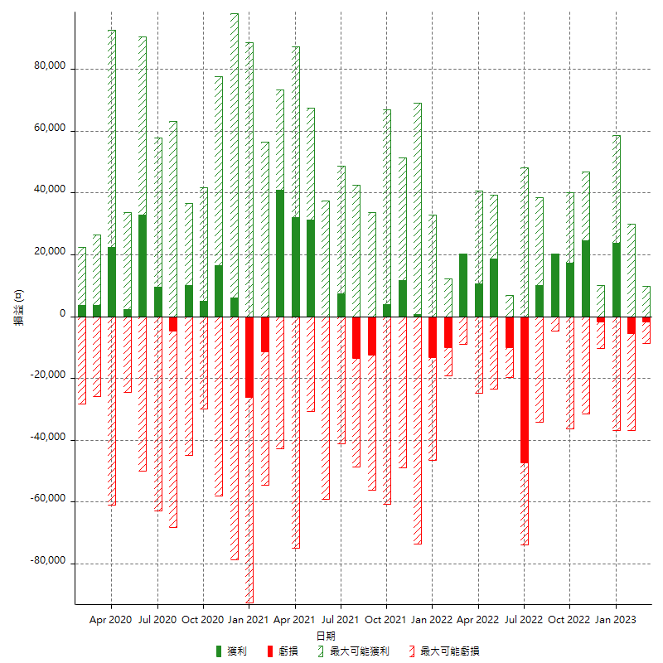

每月獲利和虧損 (%)

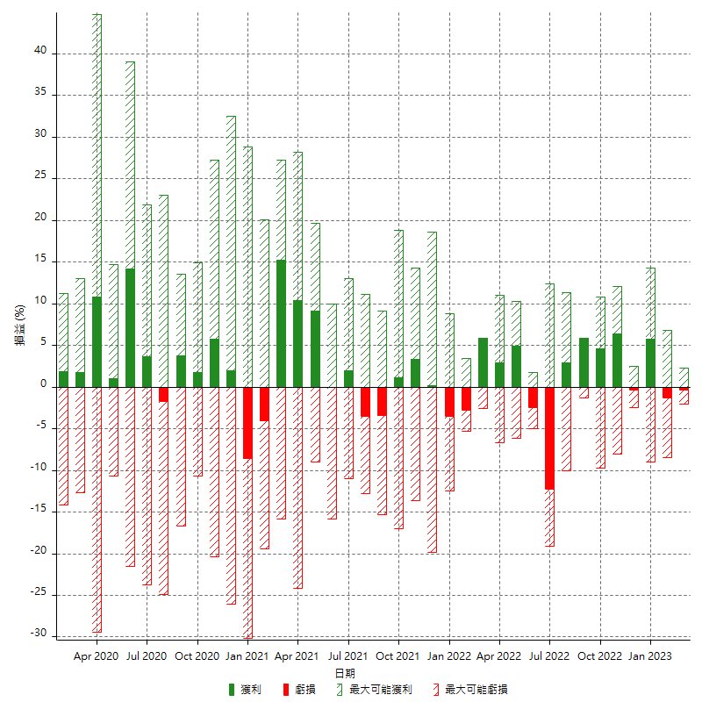

每月累積淨利

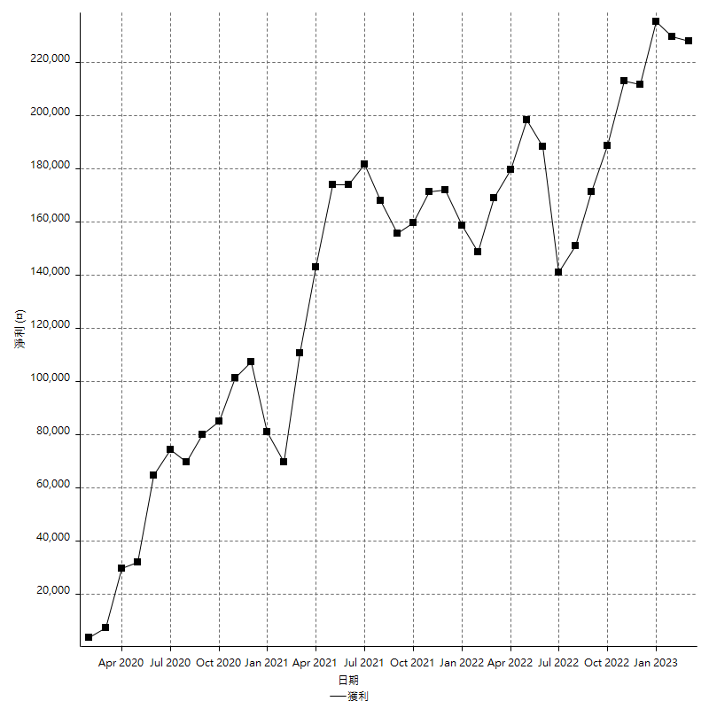

每月平均獲利

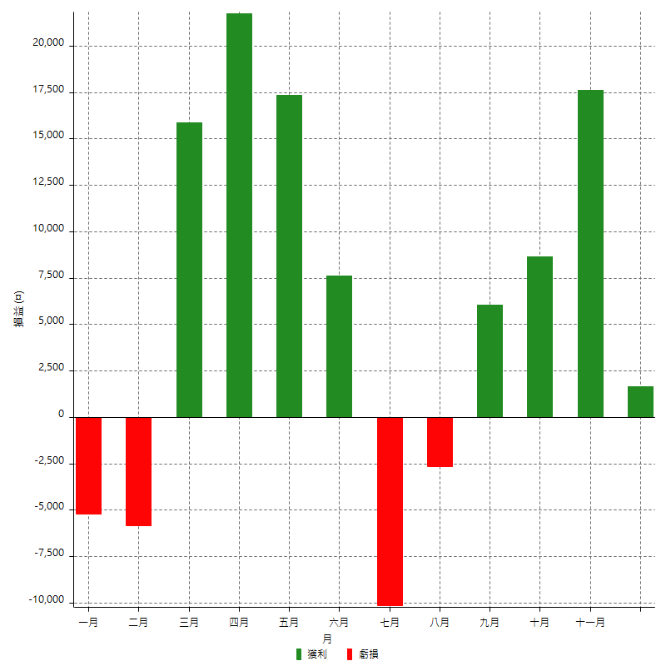

年獲利和虧損

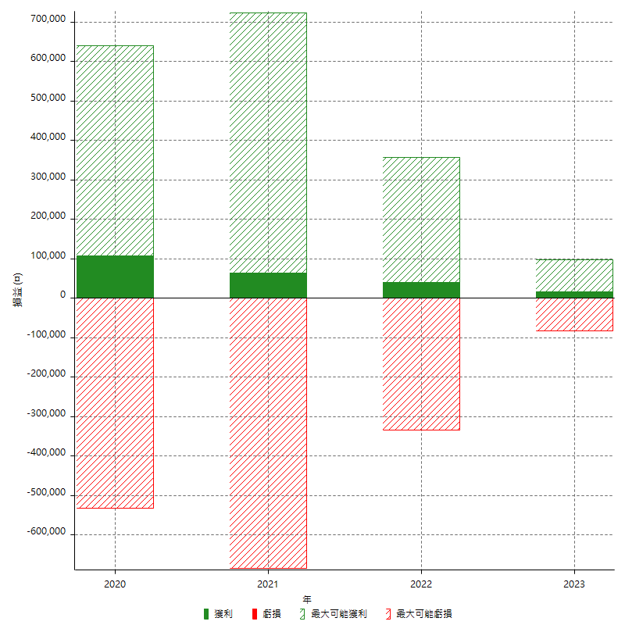

年獲利和虧損 (%)

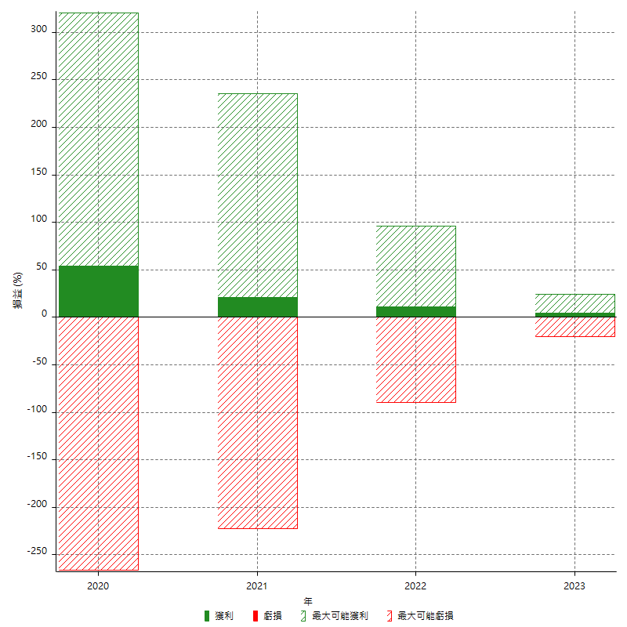

每年累積淨利

